Xác thực người dùng
 | Xây dựng Hệ thống quản lý và điều phối lộ trình xe trung chuyển
Module Code | Đăng nhập
Hoàn thành | Lỗi | Chưa kiểm tra | Tổng số trường hợp thử nghiệm
1 | 11 | 1 | 12

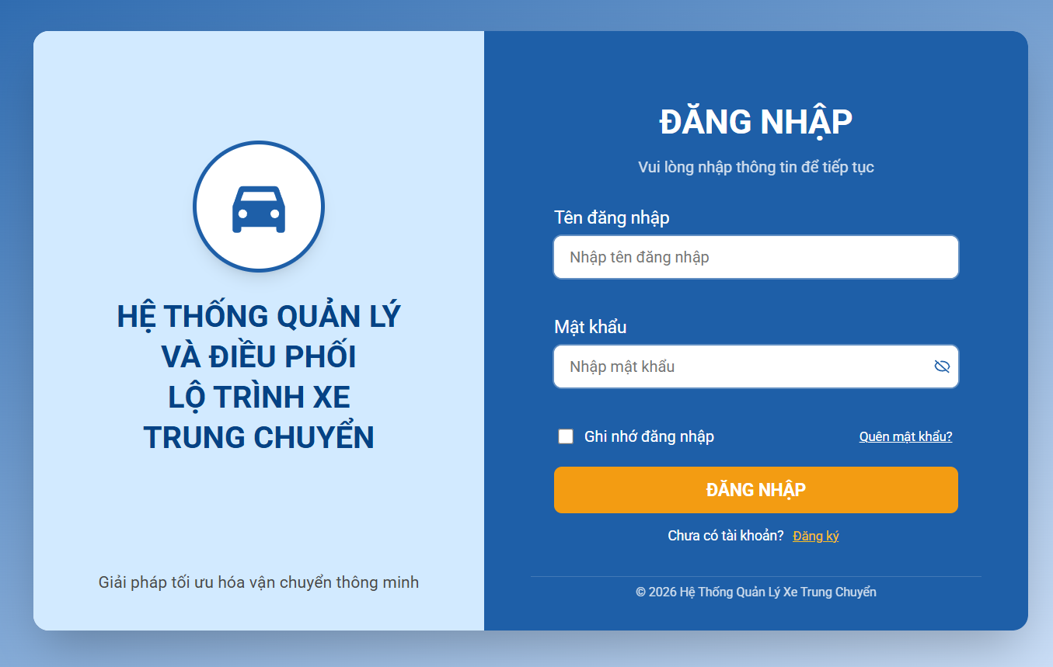

Module | ID | Kịch bản thử nghiệm | Quy trình | Kết quả mong đợi | Kết quả thực tế | Minh chứng | Trạng thái
UC01. MODULE Đăng nhập
Đăng nhập | TC_UC01_01 | Đăng nhập thành công | 1. Click vào ô "Tên đăng nhập" 2. Nhập tên đăng nhập hợp lệ 3. Click vào ô "Mật khẩu" 4. Nhập mật khẩu hợp lệ 3. Click nút "Đăng nhập" | Đăng nhập thành công, chuyển trang chính |  | TC_UC01_01.png | Pass
Đăng nhập | TC_UC01_02 | Sai mật khẩu | 1. Click vào ô "Tên đăng nhập" 2. Nhập tên đăng nhập hợp lệ 3. Click vào ô "Mật khẩu" 4. Nhập mật khẩu sai 3. Click nút "Đăng nhập" | Hiển thị "Sai mật khẩu" | Không hiện thị thông báo "Sai mật khẩu". Nhưng cũng không đăng nhập được | TC_UC01_02.png | Fail
Đăng nhập | TC_UC01_03 | Tên đăng nhập không tồn tại | 1. Click vào ô "Tên đăng nhập" 2. Nhập tên đăng nhập chưa đăng ký 3. Click vào ô "Mật khẩu" 4. Nhập mật khẩu hợp lệ 3. Click nút "Đăng nhập" | Hiển thị "Tài khoản không tồn tại" | Không hiện thị thông báo "Tài khoản không tồn tại". Nhưng cũng không đăng nhập được | TC_UC01_03.png | Fail
Đăng nhập | TC_UC01_04 | Bỏ trống tên đăng nhập | 1. Click vào ô "Tên đăng nhập" 2. Bỏ trống tên đăng nhập 3. Click vào ô "Mật khẩu" 4. Nhập mật khẩu hợp lệ 3. Click nút "Đăng nhập" | Hiển thị validate "Vui lòng nhập tên đăng nhập" | Không hiện thị thông báo "Vui lòng nhập tên đăng nhập". Nhưng cũng không đăng nhập được | TC_UC01_04.png | Fail
Đăng nhập | TC_UC01_05 | Bỏ trống mật khẩu | 1. Click vào ô "Tên đăng nhập" 2. Nhập tên đăng nhập hợp lệ 3. Click vào ô "Mật khẩu" 4. Bỏ trống mật khẩu 3. Click nút "Đăng nhập" | Hiển thị validate "Vui lòng nhập mật khẩu" | Không hiện thị thông báo "Vui lòng nhập mật khẩu". Nhưng cũng không đăng nhập được | TC_UC01_05.png | Fail
Đăng nhập | TC_UC01_06 | Bỏ trống cả 2 | 1. Click vào ô "Tên đăng nhập" 2. Bỏ trống tên đăng nhập 3. Click vào ô "Mật khẩu" 4. Bỏ trống mật khẩu 3. Click nút "Đăng nhập" | Hiển thị validate đầy đủ | Không hiện thị thông báo gì. Nhưng cũng không đăng nhập được | TC_UC01_06.png | Fail
Đăng nhập | TC_UC01_07 | Tên đăng nhập sai định dạng | 1. Click vào ô "Tên đăng nhập" 2.Nhập tên đăng nhập sai định dạng 3. Click vào ô "Mật khẩu" 4. Nhập mật khẩu hợp lệ 3. Click nút "Đăng nhập" | Hiển thị lỗi format | Không hiện thị thông báo . Nhưng cũng không đăng nhập được | TC_UC01_07.png | Fail
Đăng nhập | TC_UC01_08 | Mật khẩu không đủ điều kiện | 1. Click vào ô "Tên đăng nhập" 2.Nhập tên đăng nhập sai định dạng 3. Click vào ô "Mật khẩu" 4. Nhập < 8 ký tự 3. Click nút "Đăng nhập" | Hiển thị thông báo lỗi: "Mật khẩu phải có ít nhất 8 ký tự" | Không hiện thị thông báo. Nhưng cũng không đăng nhập được | TC_UC01_08.png | Fail
Đăng nhập | TC_UC01_09 | Tài khoản bị khóa | 1. Click vào ô "Tên đăng nhập" 2.Nhập tên đăng nhập của tài khoản đã bị khóa 3. Click vào ô "Mật khẩu" 4.Nhập mật khẩu đúng tương ứng 3. Click nút "Đăng nhập" | Hiển thị "Tài khoản bị khóa" | Chưa cung cấp tài khoản bị khóa |  | Chưa xác định
Đăng nhập | TC_UC01_10 | Đổi mật khẩu lần đầu thành công | 1.Người dùng đang ở màn hình "Đổi mật khẩu" 2.Người dùng click chọn icon avata ở góc phải màn hình 3.Người dùng click chọn button đổi mật khẩu 4.Nhập mật khẩu được cấp hợp lệ 5.Nhập mật khẩu mới hợp lệ 6.Nhập xác nhận mật khẩu trùng khớp 7.Click nút "Lưu" | - Hiển thị thông báo: "Đổi mật khẩu thành công" - Hệ thống tự động đăng nhập người dùng - Chuyển đến trang chính (dashboard) | Không có button đổi mật khẩu | TC_UC01_10.png | Fail
Đăng nhập | TC_UC01_11 | Nhập lại mật khẩu lần đầu không khớp | 1.Người dùng đang ở màn hình "Đổi mật khẩu" 2.Người dùng click chọn icon avata ở góc phải màn hình 3.Người dùng click chọn button đổi mật khẩu 4.Nhập mật khẩu được cấp hợp lệ 5.Nhập mật khẩu mới hợp lệ 6.Nhập xác nhận mật khẩu trùng khớp 7.Click nút "Lưu" | Hiển thị thông báo lỗi: "Mật khẩu không hợp lệ" | Không có button đổi mật khẩu | TC_UC01_11.png | Fail
Đăng nhập | TC_UC01_12 | Đăng nhập nhiều lần sai | 1. Click vào ô "Tên đăng nhập" 2. Nhập tên đăng nhập hợp lệ 3. Click vào ô "Mật khẩu" 4. Nhập mật khẩu không hợp lệ 3. Click nút "Đăng nhập" 5.Lặp lại bước 2–4 nhiều lần liên tiếp | Sau số lần nhập sai quy định (ví dụ 5 lần), hệ thống khóa tài khoản tạm thời | Hệ thống không đăng nhập được chứ không bị khóa |  | Fail

Tên dự án | Xây dựng Hệ thống quản lý và điều phối lộ trình xe trung chuyển
Module Code | Quên mật khẩu
Hoàn thành | Lỗi | Chưa kiểm tra | Tổng số trường hợp thử nghiệm
8 | 1 | 0 | 9
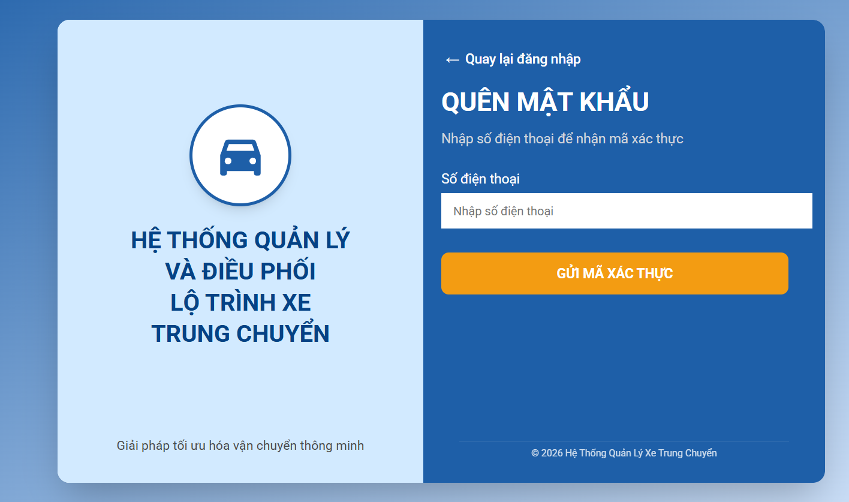

Module | ID | Kịch bản thử nghiệm | Quy trình | Kết quả mong đợi | Kết quả thực tế | Minh chứng | Trạng thái
UC01.1. MODULE Quên mật khẩu
Quên mật khẩu | TC_UC01.1_01 | Nhập SĐT hợp lệ | 1. Click "Quên mật khẩu" 2. Nhập SĐT đúng 3. Click nút " Gửi mã xác thực" | Gửi OTP thành công | Thành công | TC_UC01.1_01.png | Pass
Quên mật khẩu | TC_UC01.1_02 | SĐT không tồn tại | 1. Click "Quên mật khẩu" 2. Nhập SĐT không tồn tại 3. Click nút " Gửi mã xác thực" | Hiển thị "Tài khoản không tồn tại" | Thành công | TC_UC01.1_02.png | Pass
Quên mật khẩu | TC_UC01.1_03 | OTP đúng | 1.Người dùng đang ở màn hình nhập OTP (sau khi yêu cầu quên mật khẩu) 2.Nhập mã OTP hợp lệ (đúng và còn hiệu lực) 3.Click nút "Xác nhận" | Cho phép nhập mật khẩu mới | Thành công | TC_UC01.1_03.png | Pass
Quên mật khẩu | TC_UC01.1_04 | OTP sai | 1.Người dùng đang ở màn hình nhập OTP (sau khi yêu cầu quên mật khẩu) 2.Nhập mã OTP không hợp lệ 3.Click nút "Xác nhận" | Hiển thị "OTP không đúng" | Thành công | TC_UC01.1_04.png | Pass
Quên mật khẩu | TC_UC01.1_05 | OTP hết hạn | 1.Người dùng đang ở màn hình nhập OTP (sau khi yêu cầu quên mật khẩu) 2.Nhập mã OTP quá hạn 3.Click nút "Xác nhận" | Hiển thị "OTP hết hạn" | Thành công | TC_UC01.1_05.png | Pass
Quên mật khẩu | TC_UC01.1_06 | Mật khẩu hợp lệ | 1. Người dùng đang ở màn hình "Đặt lại mật khẩu" (sau khi xác thực OTP thành công) 2. Nhập mật khẩu mới hợp lệ 3. Nhập xác nhận mật khẩu trùng khớp 4. Click nút "Lưu" | - Hiển thị thông báo "Đổi mật khẩu thành công" - Cập nhật mật khẩu mới vào hệ thống - Điều hướng về màn hình đăng nhập - Cho phép người dùng đăng nhập bằng mật khẩu mới | Thành công | TC_UC01.1_06.png | Pass
Quên mật khẩu | TC_UC01.1_07 | Mật khẩu không đủ điều kiện | 1. Người dùng đang ở màn hình "Đặt lại mật khẩu" (sau khi xác thực OTP thành công) 2. Nhập mật khẩu mới không đủ điều kiện 3. Nhập xác nhận mật khẩu trùng khớp 4. Click nút "Lưu" | Hiển thị thông báo lỗi: "Mật khẩu phải có ít nhất 8 ký tự" | Thành công | TC_UC01.1_07.png | Pass
Quên mật khẩu | TC_UC01.1_08 | Mật khẩu trùng cũ | 1. Người dùng đang ở màn hình "Đặt lại mật khẩu" (sau khi xác thực OTP thành công) 2. Nhập mật khẩu mới trùng mật khẩu cũ 3. Nhập xác nhận mật khẩu trùng khớp 4. Click nút "Lưu" | Hiển thị "Nhập mật khẩu khác" | Thành công | TC_UC01.1_08.png | Pass
Quên mật khẩu | TC_UC01.1_09 | Bỏ trống input | 1. Người dùng đang ở màn hình "Đặt lại mật khẩu" (sau khi xác thực OTP thành công) 2. Bỏ trống mật khẩu 3. Click nút "Lưu" | Hiển thị validate | Hiển thị thông báo nhập đầy đủ thông tin | TC_UC01.1_09.png | Pass

 | Xây dựng Hệ thống quản lý và điều phối lộ trình xe trung chuyển
Module Code | Đăng xuất
Hoàn thành | Lỗi | Chưa kiểm tra | Tổng số trường hợp thử nghiệm
2 | 0 | 0 | 2
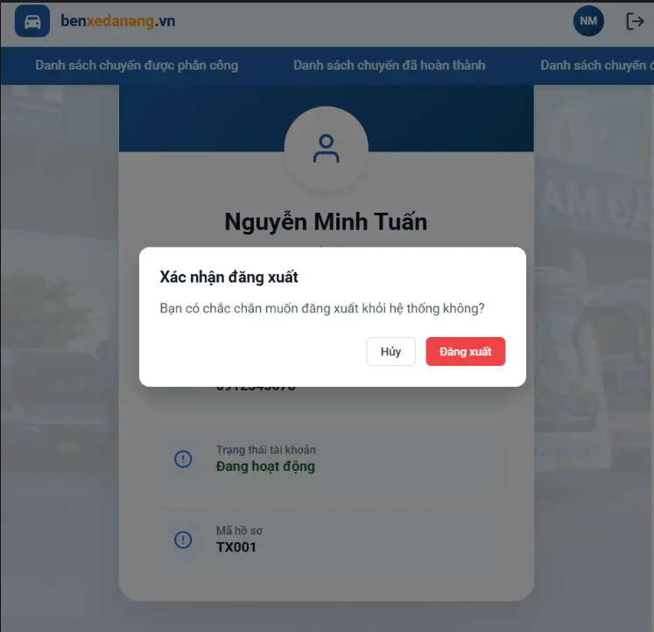

Module | ID | Kịch bản thử nghiệm | Quy trình | Kết quả mong đợi | Kết quả thực tế | Minh chứng | Trạng thái
UC08. MODULE Đăng xuất
Đăng xuất | TC_UC08_01 | Đăng xuất thành công | 1. Đăng nhập hệ thống 2. Click "Đăng xuất" 3. Chọn "Xác nhận" | Đăng xuất thành công, chuyển về màn hình đăng nhập | Đăng xuất thành công | TC_UC08_01.png | Pass
Đăng xuất | TC_UC08_01 | Hủy đăng xuất | 1. Đăng nhập hệ thống 2. Click "Đăng xuất" 3. Chọn "Hủy" | Quay lại màn hình hiện tại | Hủy đăng xuất thành công | TC_UC08_02.png | Pass

Quản lý khách hàng
Tên dự án | Xây dựng Hệ thống quản lý và điều phối lộ trình xe trung chuyển
Module Code | Chỉnh sửa thông tin khách hàng
Hoàn thành | Lỗi | Chưa kiểm tra | Tổng số trường hợp thử nghiệm
13 | 1 | 0 | 14
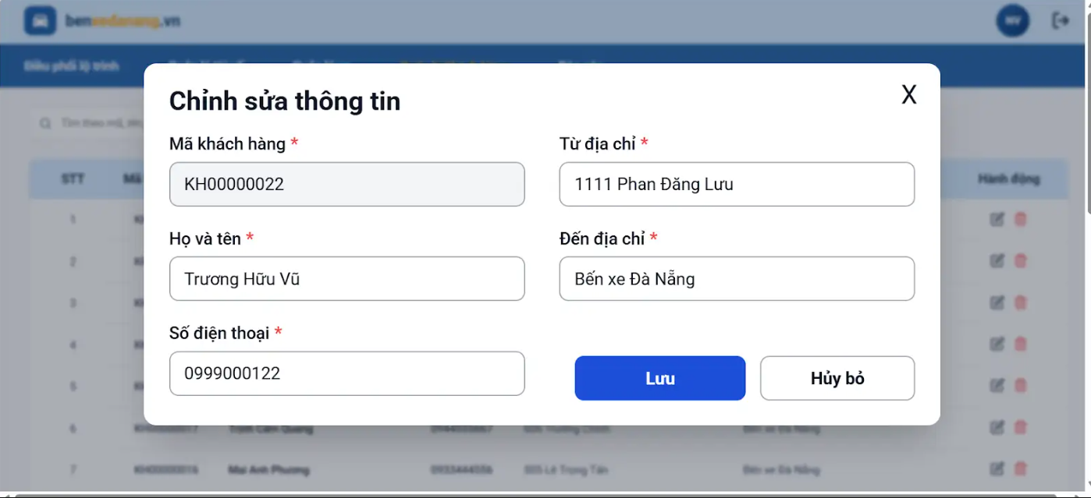

Module | ID | Kịch bản thử nghiệm | Quy trình | Kết quả mong đợi | Kết quả thực tế | Minh chứng | Trạng thái
UC02.1 MODULE Chỉnh sửa thông tin khách hàng
Chỉnh sửa thông tin khách hàng | TC_UC02.1_01 | Mở chức năng quản lý khách hàng | 1. Đăng nhập hệ thống của nhân phiên điều phối thành công 2. Chọn "Quản lý khách hàng" | Hiển thị: Mã KH, Tên KH, SĐT, Từ địa chỉ, Đến địa chỉ, Hành động(xóa, sửa) | Hệ thống hiển thị danh sách khách hàng thành công | TC_UC02.1_01.png | Pass
Chỉnh sửa thông tin khách hàng | TC_UC02.1_02 | Mở form chỉnh sửa khách hàng | 1. Đăng nhập hệ thống của nhân viên điều phối thành công 2. Chọn "Quản lý khách hàng" 3. Chọn khách hàng 4. Click "Chỉnh sửa" | Hệ thống hiển thị form chỉnh sửa | Hiển thị form chỉnh sửa | TC_UC02.1_02.png | Pass
Chỉnh sửa thông tin khách hàng | TC_UC02.1_03 | Chỉnh sửa khách hàng thành công | 1. Chọn Quản lý khách hàng. 2. Chọn khách hàng cần chỉnh sửa. 3. Chọn Chỉnh sửa. 4. Sửa thông tin. 5. Chọn Lưu. | Hệ thống lưu thông tin và hiển thị "Cập nhật thông tin khách hàng thành công" | Hiển thị thông báo : "Cập nhật thông tin khách hàng thành công" | TC_UC02.1_03.png | Pass
Chỉnh sửa thông tin khách hàng | TC_UC02.1_04 | Không cho chỉnh sửa mã khách hàng | 1. Đăng nhập hệ thống nhân viên điều phối thành công 2. Chọn khách hàng 3. Click "Chỉnh sửa" 4. Thử sửa mã khách hàng | Trường mã khách hàng bị khóa, không thể chỉnh sửa | Không cho chỉnh sửa mã khách hàng | TC_UC02.1_04.png | Pass
Chỉnh sửa thông tin khách hàng | TC_UC02.1_05 | Bỏ trống tên khách hàng | 1. Chọn Quản lý khách hàng. 2. Chọn khách hàng. 3. Chọn nút chỉnh sửa. 4. Chỉnh sửa tên khách hàng. 5. Chọn Lưu. | Hệ thống hiển thị: "Thông tin bắt buộc không được để trống" | Hệ thống hiển thị: "Thông tin bắt buộc không được để trống" | TC_UC02.1_05.png | Pass
Chỉnh sửa thông tin khách hàng | TC_UC02.1_06 | Bỏ trống địa chỉ đón | 1. Chọn Quản lý khách hàng 2. Chọn khách hàng 3.Chọn nút chỉnh sửa 4. Chọn chỉnh sửa địa chỉ đón 4. Chọn Lưu | Hệ thống hiển thị: "Thông tin bắt buộc không được để trống" | Hệ thống hiển thị: "Thông tin bắt buộc không được để trống" | TC_UC02.1_06.png | Pass
Chỉnh sửa thông tin khách hàng | TC_UC02.1_07 | Bỏ trống địa chỉ trả | 1. Chọn Quản lý khách hàng 2. Chọn khách hàng 3. Chọn nút chỉnh sửa 3. Chọn chỉnh sửa địa chỉ trả 4. Nhấn Lưu | Hệ thống hiển thị: "Thông tin bắt buộc không được để trống" | Hệ thống hiển thị: "Thông tin bắt buộc không được để trống" | TC_UC02.1_07.png | Pass
Chỉnh sửa thông tin khách hàng | TC_UC02.1_08 | Số điện thoại không đủ 10 số | 1. Chọn Quản lý khách hàng 2. Chọn khách hàng cần chỉnh sửa 3. Chọn nút chỉnh sửa 4. Nhập SĐT có 8 chữ số 5. Nhấn Lưu | Hệ thống hiển thị "Số điện thoại không hợp lệ" | Hiển thị thông báo: "Số điện thoại không hợp lệ" | TC_UC02.1_08.png | Pass
Chỉnh sửa thông tin khách hàng | TC_UC02.1_9 | Số điện thoại nhiều hơn 10 số | 1. Chọn Quản lý khách hàng 2. Chọn khách hàng cần chỉnh sửa 3. Chọn nút chỉnh sửa 3. Nhập SĐT có 12 chữ số 4. Nhấn Lưu | Hệ thống hiển thị "Số điện thoại không hợp lệ" | Hiển thị thông báo: "Số điện thoại không hợp lệ" | TC_UC02.1_09.png | Pass
Chỉnh sửa thông tin khách hàng | TC_UC02.1_10 | Số điện thoại không bắt đầu bằng số 0 | 1. Chọn Quản lý khách hàng 2. Chọn khách hàng cần chỉnh sửa 2. Chọn nút chỉnh sửa 3. Nhập SĐT bắt đầu từ số 3 4. Nhấn Lưu | Hệ thống hiển thị "Số điện thoại không hợp lệ" | Hiển thị thông báo: "Số điện thoại không hợp lệ" | TC_UC02.1_10.png | Pass
Chỉnh sửa thông tin khách hàng | TC_UC02.1_11 | SĐT chứa ký tự đặc biệt | 1. Chọn Quản lý khách hàng 2. Chọn khách hàng cần chỉnh sửa 3. Chọn nút chỉnh sửa 4. Nhập SĐT có ký tự đặc biệt 5. Nhấn Lưu | Hiển thị “Số điện thoại không hợp lệ” | Hiển thị thông báo: "Số điện thoại không hợp lệ" | TC_UC02.1_11.png | Pass
Chỉnh sửa thông tin khách hàng | TC_UC02.1_12 | SĐT chứa chữ | 1. Chọn Quản lý khách hàng 2. Chọn khách hàng cần chỉnh sửa 3. Chọn nút chỉnh sửa 4. Nhập SĐT có chữ 5. Nhấn Lưu | Hệ thống hiển thị "Số điện thoại không hợp lệ" | Hiển thị thông báo: "Số điện thoại không hợp lệ" | TC_UC02.1_12.png | Pass
Chỉnh sửa thông tin khách hàng | TC_UC02.1_13 | Số điện thoại bị trùng | 1. Chọn Quản lý khách hàng 2. Chọn khách hàng cần chinh sửa 3. Chọn nút chỉnh sửa 3. Nhập SĐT đã tồn tại trước đó 4. Nhấn Lưu | Hệ thống hiển thị "Số điện thoại không hợp lệ" | Hiển thị thông báo: "Số điện thoại đã tồn tại" | TC_UC02.1_13.png | Fail
Chỉnh sửa thông tin khách hàng | TC_UC02.1_14 | Hủy chỉnh sửa khách hàng | 1. Chọn Quản lý khách hàng 2. Chọn khách hàng 3. Nhấn Chỉnh sửa 4. Nhấn Hủy | Quay về danh sách khách hàng, không lưu thay đổi | Quay về danh sách khách hàng ban đầu | TC_UC02.1_14.png | Pass
Tên dự án | Xây dựng Hệ thống quản lý và điều phối lộ trình xe trung chuyển
Module Code | MODULE XÓA KHÁCH HÀNG
Hoàn thành | Lỗi | Chưa kiểm tra | Tổng số trường hợp thử nghiệm
2 | 1 | 0 | 3

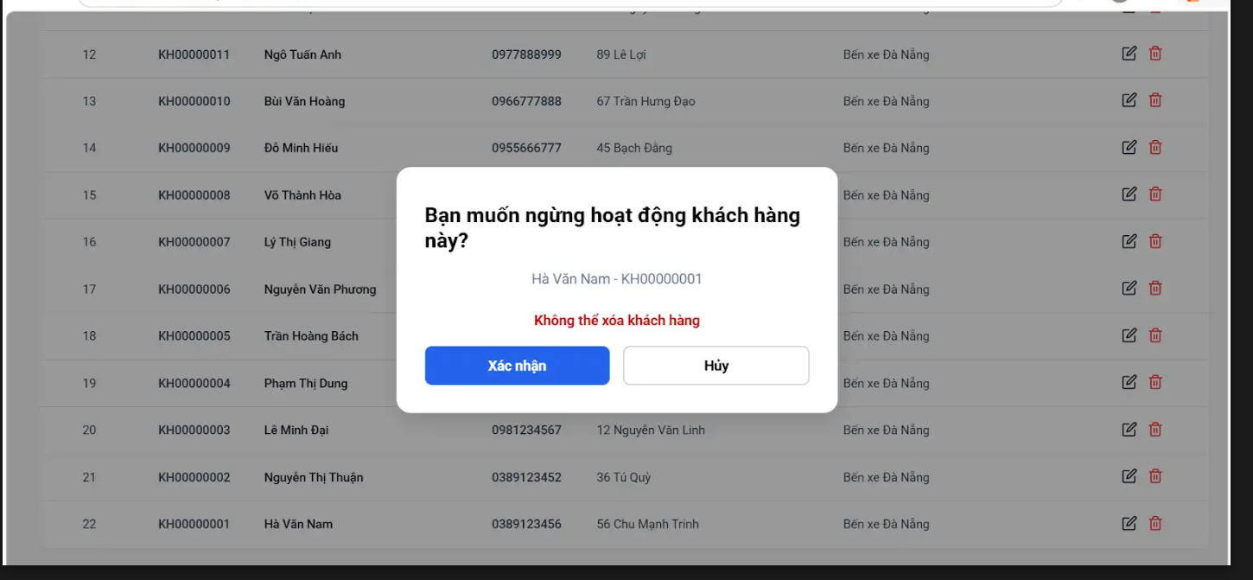

Module | ID | Kịch bản thử nghiệm | Quy trình | Kết quả mong đợi | Kết quả thực tế | Minh chứng | Trạng thái
UC02.2. MODULE XÓA KHÁCH HÀNG
MODULE XÓA KHÁCH HÀNG | TC_UC02.2_01 | Xóa khách hàng thành công. | 1. Chọn Quản lý khách hàng. 2. Chọn khách hàng đã hoàn thành chuyến cần xóa. 3. Chọn Xóa. 4. Chọn Xác nhận. | Hệ thống xóa khách hàng và hiển thị "Xóa thông tin khách hàng thành công" | Hiển thị thông báo:"Không thể ngừng hoạt động khách hàng đang có vé | TC_UC02.2_01.png | Fail
MODULE XÓA KHÁCH HÀNG | TC_UC02.2_02 | Hủy xóa khách hàng | 1. Chọn Quản lý khách hàng. 2. Chọn khách hàng cần xóa. 3. Chọn Xóa. 4. Chọn Hủy. | Hệ thống quay lại danh sách khách hàng, không xóa dữ liệu | Quay về màn hình trước đó | TC_UC02.2_02.png | Pass
MODULE XÓA KHÁCH HÀNG | TC_UC02.2_03 | Không thể xóa khách hàng đang có đơn hàng | 1. Chọn Quản lý khách hàng. 2. Chọn khách hàng có đơn. 3. Chọn Xóa. 4. Chọn Xác nhận. | Hệ thống hiển thị "Không thể xóa khách hàng" | Hệ thống hiển thị "Không thể xóa khách hàng" | TC_UC02.2_03.png | Pass

Tên dự án | Xây dựng Hệ thống quản lý và điều phối lộ trình xe trung chuyển
Module Code | Tìm kiếm khách hàng
Hoàn thành | Lỗi | Chưa kiểm tra | Tổng số trường hợp thử nghiệm
4 | 0 | 0 | 4
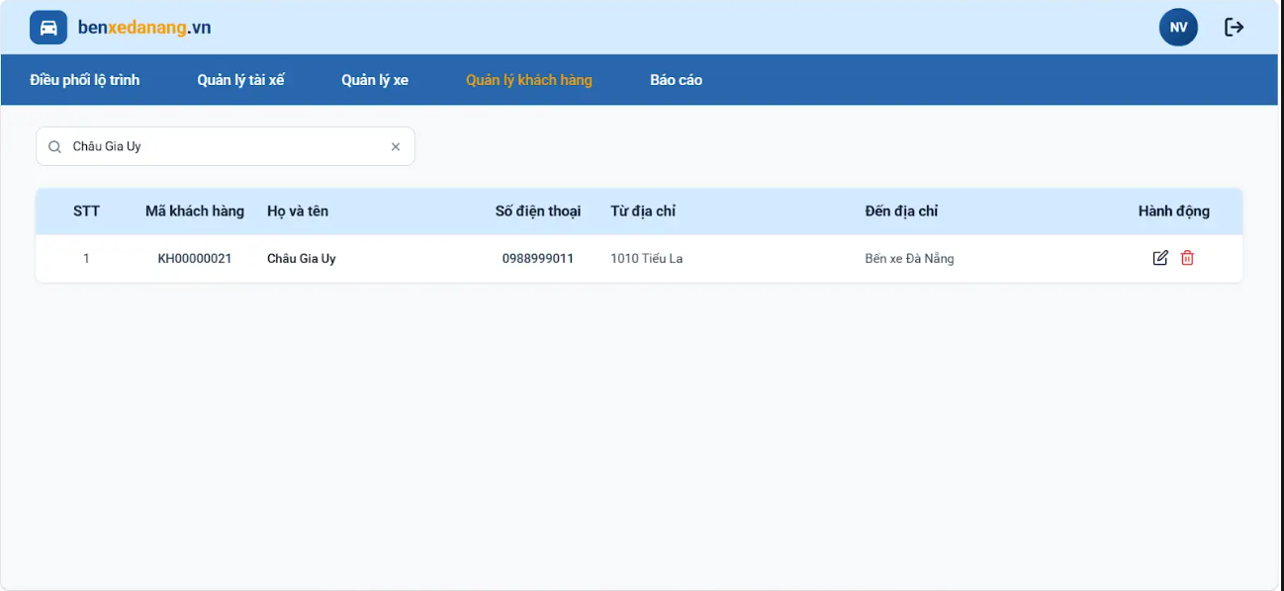

Module | ID | Kịch bản thử nghiệm | Quy trình | Kết quả mong đợi | Kết quả thực tế | Minh chứng | Trạng thái
UC02.3. Tìm kiếm khách hàng
Tìm kiếm khách hàng | TC_UC02.3_01 | Tìm kiếm khách hàng theo họ tên | 1. Truy cập màn hình Quản lý khách hàng 2. Nhập họ tên khách hàng vào ô tìm kiếm 3. Chọn Tìm kiếm | Hiển thị đúng khách hàngcó họ tên tương ứng | Hiển thị đúng khách hàngcó họ tên tương ứng | TC_UC02.3_01.png | Pass
Tìm kiếm khách hàng | TC_UC02.3_02 | Tìm kiếm khách hàng theo số điện thoại | 1. Truy cập màn hình Quản lý khách hàng 2. Nhập số điện thoại vào ô tìm kiếm 3. Chọn Tìm kiếm | Hiển thị đúng khách hàng có số điện thoại tương ứng | Hiển thị đúng khách hàng có số điện thoại tương ứng | TC_UC02.3_02.png | Pass
Tìm kiếm khách hàng | TC_UC02.3_03 | Tìm kiếm khách hàng không tồn tại | 1. Truy cập màn hình Quản lý tài xế 2. Nhập thông tin không tồn tại 3. Chọn Tìm kiếm | Hiển thị thông báo không tìm thấy khách hàng | Hiển thị thông báo không tìm thấy khách hàng | TC_UC02.3_03.png | Pass
Tìm kiếm khách hàng | TC_UC02.3_04 | Tìm kiếm khách hàng theo địa chỉ | 1. Truy cập màn hình quản lý khách hàng 2.Nhập địa chỉ 3.Chọn tìm kiếm | Hiển thị danh sách khách hàng có cùng từ địa chỉ | Hiển thị danh sách khách hàng có cùng từ địa chỉ | TC_UC02.3_04.png | Pass

Quản lý xe trung chuyển
Tên dự án | Xây dựng Hệ thống quản lý và điều phối lộ trình xe trung chuyển
Module Code | Thêm xe trung chuyển
Hoàn thành | Lỗi | Chưa kiểm tra | Tổng số trường hợp thử nghiệm
5 | 0 | 0 | 5
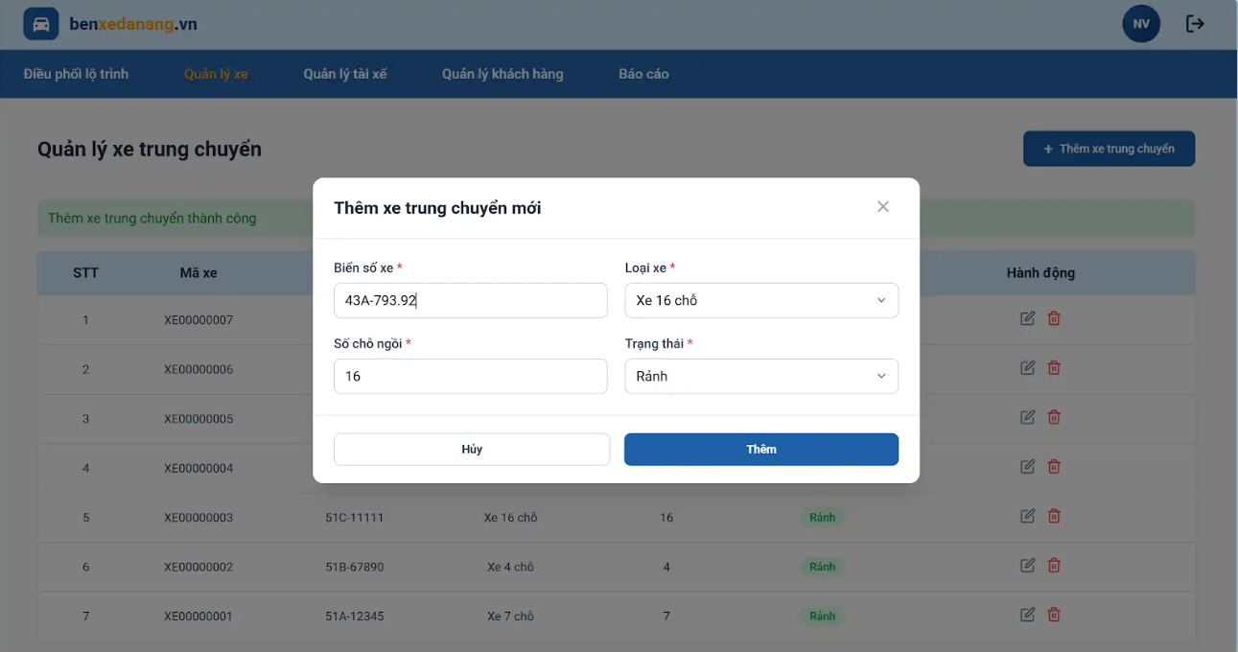

Module | ID | Kịch bản thử nghiệm | Quy trình | Kết quả mong đợi | Kết quả thực tế | Minh chứng | Trạng thái
UC03.1. Thêm xe trung chuyển
Thêm xe trung chuyển | TC_UC03.1_01 | Thêm xe hợp lệ với đầy đủ thông tin | 1. Vào chức năng "Thêm xe trung chuyển". 2. Nhập đầy đủ thông tin hợp lệ (biển số, loại xe, số chỗ, trạng thái). 3. Nhấn "Lưu". | Thêm xe thành công, hiển thị thông báo và xe xuất hiện trong danh sách | Thêm xe thành công, hiển thị thông báo và xe xuất hiện trong danh sách | TC11.1-Anh1_PASS.png TC11.1-Anh2_PASS.png | Pass
Thêm xe trung chuyển | TC_UC03.1_02 | Thêm xe thiếu thông tin | 1. Vào "Thêm xe". 2. Bỏ trống 1 trường bắt buộc. 3. Nhấn "Lưu". | Hiển thị thông báo lỗi, không lưu dữ liệu | Hiển thị thông báo lỗi, không lưu dữ liệu | TC11.2_Anh1_PASS.png | Pass
Thêm xe trung chuyển | TC_UC03.1_03 | Số chỗ không hợp lệ | 1. Nhập số chỗ ≤ 0. 2. Nhấn "Lưu". | Hiển thị lỗi "Số chỗ không hợp lệ" | Hiển thị lỗi "Biển số xe, loại xe và số chỗ là bắt buộc" | TC11.3_Anh1_PASS.png | Pass
Thêm xe trung chuyển | TC_UC03.1_04 | Thêm xe trùng biển số | 1. Vào "Thêm xe". 2. Nhập biển số đã tồn tại. 3. Nhấn "Lưu". | Hiển thị "Xe đã tồn tại", không thêm mới | Hiển thị "Xe đã tồn tại với biển số này" | TC12.1_PASS.png | Pass
Thêm xe trung chuyển | TC_UC03.1_05 | Biển số khác hệ thống | 1. Nhập biển số mới. 2. Nhấn "Lưu". | Thêm xe thành công | Thêm xe thành công | TC12.2_PASS.png | Pass
Tên dự án | Xây dựng Hệ thống quản lý và điều phối lộ trình xe trung chuyển
Module Code | Chỉnh sửa thông tin xe trung chuyển
Hoàn thành | Lỗi | Chưa kiểm tra | Tổng số trường hợp thử nghiệm
3 | 0 | 0 | 3
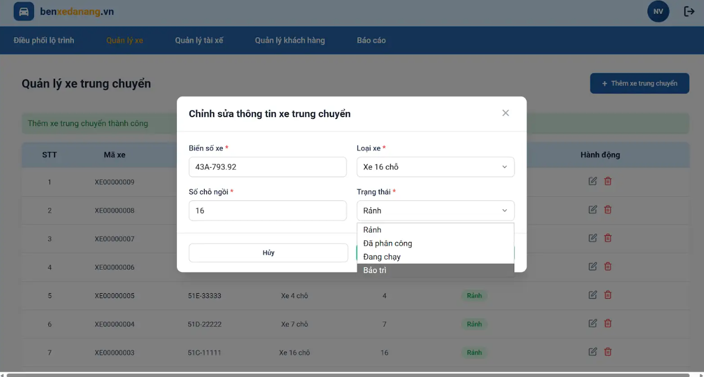

Module | ID | Kịch bản thử nghiệm | Quy trình | Kết quả mong đợi | Kết quả thực tế | Minh chứng | Trạng thái
UC03.2. Chỉnh sửa thông tin xe trung chuyển
Chỉnh sửa thông tin xe trung chuyển | TC_UC03.2_01 | Cập nhật thông tin hợp lệ | 1. Chọn xe cần sửa. 2. Thay đổi thông tin hợp lệ. 3. Nhấn "Cập nhật". | Cập nhật thành công, dữ liệu mới được lưu | Thông báo "Cập nhật xe trung chuyển thành công" | TC13.1_Anh1_PASS.png TC13.1_Anh2_PASS.png | Pass
Chỉnh sửa thông tin xe trung chuyển | TC_UC03.2_02 | Nhập dữ liệu không hợp lệ | 1. Sửa thông tin sai (ví dụ số chỗ âm). 2. Nhấn "Cập nhật". | Hiển thị lỗi, không lưu | Hiển thị lỗi, không lưu | TC13.2_Anh1_PASS.png TC13.2_Anh2_PASS.png | Pass
Chỉnh sửa thông tin xe trung chuyển | TC_UC03.2_03 | Không thay đổi gì | 1. Mở form sửa. 2. Nhấn "Cập nhật" ngay. | Hệ thống vẫn xử lý hoặc giữ nguyên dữ liệu | Hệ thống vẫn xử lý, giữ nguyên dữ liệu và thông báo "Cập nhật xe trung chuyển thành công" | TC13.3_Anh1_PASS.png TC13.3_Anh2_PASS.png | Pass

Tên dự án | Xây dựng Hệ thống quản lý và điều phối lộ trình xe trung chuyển
Module Code | Xóa xe trung chuyển
Hoàn thành | Lỗi | Chưa kiểm tra | Tổng số trường hợp thử nghiệm
3 | 0 | 0 | 3
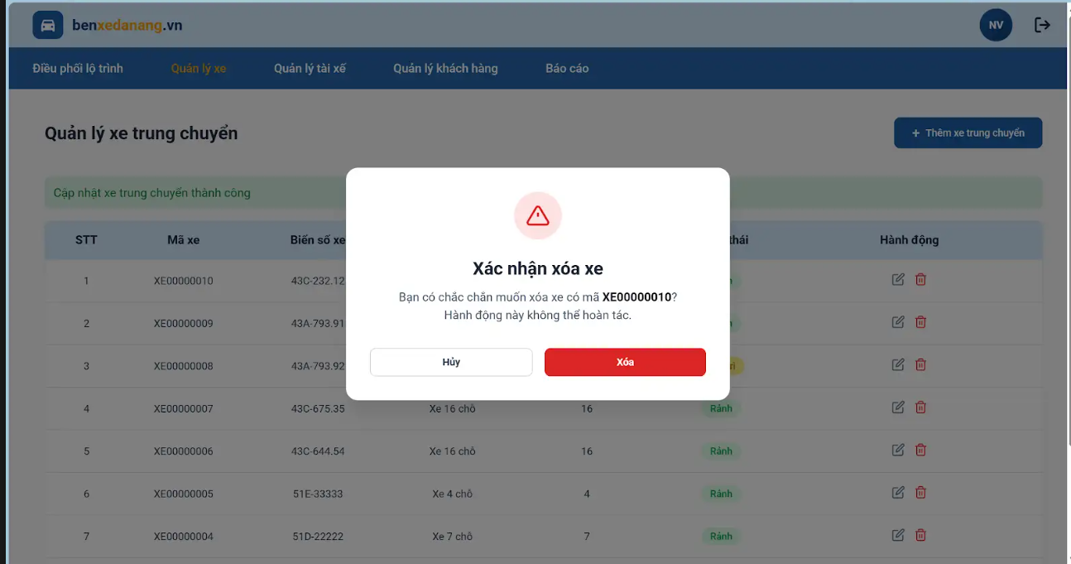

Module | ID | Kịch bản thử nghiệm | Quy trình | Kết quả mong đợi | Kết quả thực tế | Minh chứng | Trạng thái
UC03.3. Xóa xe trung chuyển
Xóa xe trung chuyển | TC_UC03.3_01 | Xóa xe bình thường | 1. Chọn xe. 2. Nhấn "Xóa". 3. Xác nhận. | Xe bị xóa, hiển thị thông báo thành công | Xe bị xóa, hiển thị thông báo thành công | TC14.1_Anh1_PAS.png TC14.1_Anh2_PASS.png | Pass
Xóa xe trung chuyển | TC_UC03.3_02 | Hủy xóa | 1. Nhấn "Xóa". 2. Chọn "Hủy". | Không xóa xe | Không xóa xe | TC14.2_Anh1_PASS.png TC14.2_Anh2_PASS.png | Pass
Xóa xe trung chuyển | TC_UC03.3_03 | Xe đang được sử dụng | 1. Chọn xe đang được phân công. 2. Xóa. | Hiển thị lỗi "Không thể xóa" | Hiển thị lỗi "Không thể xóa xe đã từng được phân công trong lộ trình" | TC14.3_PASS.png | Pass

Quản lý tài xế
Tên dự án | Xây dựng Hệ thống quản lý và điều phối lộ trình xe trung chuyển
Module Code | Thêm tài xế
Hoàn thành | Lỗi | Chưa kiểm tra | Tổng số trường hợp thử nghiệm
13 | 3 | 0 | 16

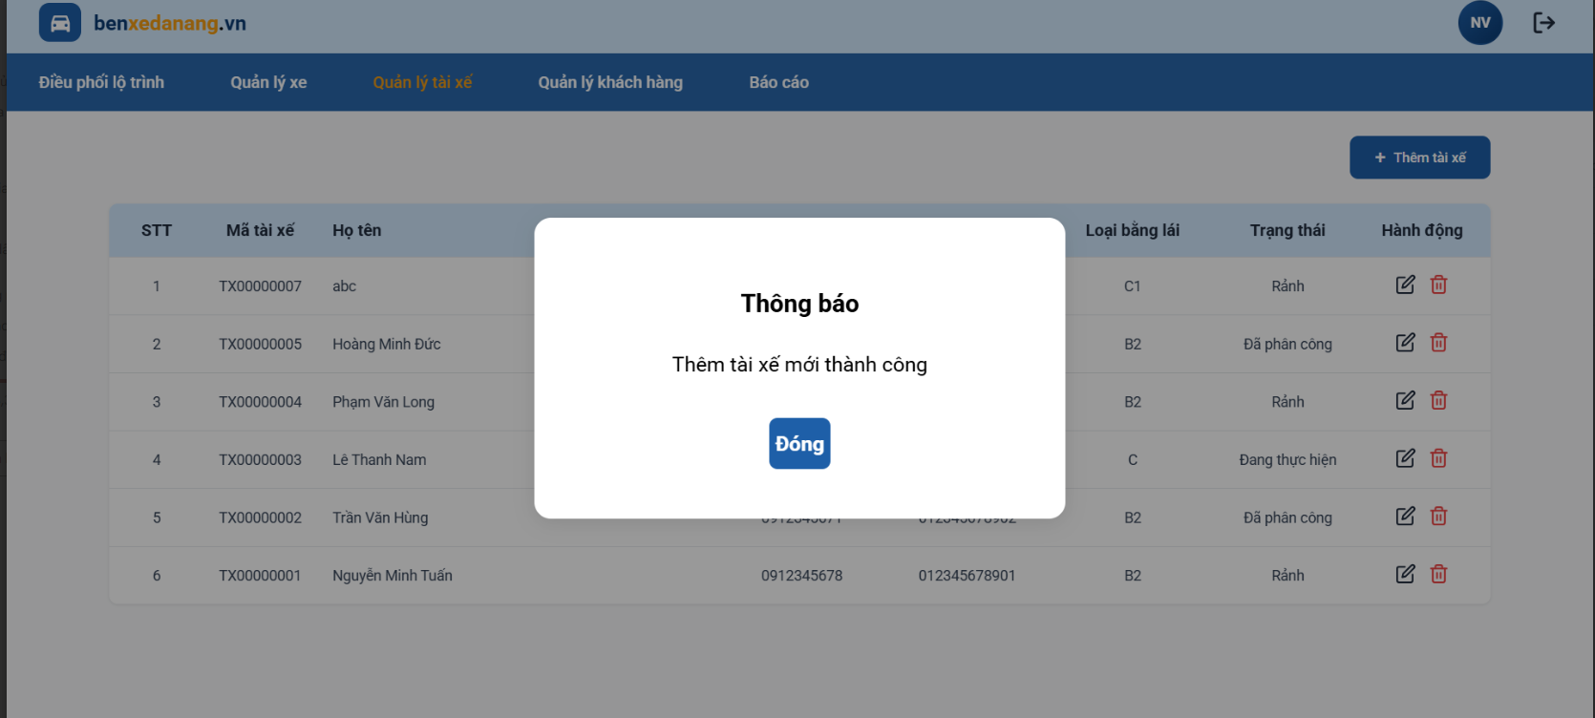

Module | ID | Kịch bản thử nghiệm | Quy trình | Kết quả mong đợi | Kết quả thực tế | Minh chứng | Trạng thái
UC04.1. Thêm tài xế
Thêm tài xế | TC_UC04.1_01 | Truy cập màn hình quản lý tài xế | 1. Đăng nhập hệ thống thành công 2. Chọn menu "Quản lý tài xế" | Hiển thị màn hình danh sách tài xế | Hệ thống hiển thị màn hình danh sách tài xế thành công | TC1.png | Pass
Thêm tài xế | TC_UC04.1_02 | Thêm tài xế với thông tin hợp lệ | 1. Truy cập màn hình Quản lý tài xế 2. Click Thêm tài xế 3. Nhập đầy đủ Họ tên, Mã nhân viên, SĐT hợp lệ, CCCD hợp lệ, Loại bằng lái 4. Click Lưu tài xế | Thêm tài xế thành công, hiển thị thông báo thành công và tài xế mới xuất hiện trong danh sách | Thêm tài xế thành công, hiển thị thông báo thành công và tài xế mới xuất hiện trong danh sách | TC2 | Pass
Thêm tài xế | TC_UC04.1_03 | Thêm tài xế khi để trống họ tên | 1. Truy cập màn hình Quản lý tài xế 2. Click Thêm tài xế 3. Để trống trường Họ tên 4. Nhập các thông tin còn lại hợp lệ 5. Click Lưu tài xế | Hiển thị lỗi "Vui lòng nhập họ tên tài xế" | Hệ thống hiện thị thông báo họ tên,CCCD,SDT là bắt buộc,phải nhập đủ các trường thông tin | TC3 | Pass
Thêm tài xế | TC_UC04.1_04 | Thêm tài xế khi để trống mã nhân viên | 1. Truy cập màn hình Quản lý tài xế 2. Click Thêm tài xế 3. Để trống trường Mã nhân viên 4. Nhập các thông tin còn lại hợp lệ 5. Click Lưu tài xế | Hiển thị lỗi yêu cầu nhập Mã nhân viên | Trường thông tin mã nhân viên hệ thống tự động tạo không nhập vào được nên để trống vẫn thêm tài xế thành công | TC4.png | Fail
Thêm tài xế | TC_UC04.1_05 | Thêm tài xế khi để trống số điện thoại | 1. Truy cập màn hình Quản lý tài xế 2. Click Thêm tài xế 3. Để trống trường SĐT 4. Nhập các thông tin còn lại hợp lệ 5. Click Lưu tài xế | Hiển thị lỗi yêu cầu nhập SĐT | Hệ thống hiển thị thông báo họ tên,CCCD,SDT là bắt buộc,phải nhập đủ các trường thông tin | TC5.png | Pass
Thêm tài xế | TC_UC04.1_06 | Thêm tài xế khi để trống CCCD | 1. Truy cập màn hình Quản lý tài xế 2. Click Thêm tài xế 3. Để trống trường CCCD 4. Nhập các thông tin còn lại hợp lệ 5. Click Lưu tài xế | Hiển thị lỗi yêu cầu nhập CCCD | Hệ thống hiển thị thông báo họ tên,CCCD,SDT là bắt buộc,phải nhập đủ các trường thông tin | TC6.png | Pass
Thêm tài xế | TC_UC04.1_07 | Thêm tài xế khi để trống loại bằng lái | 1. Truy cập màn hình Quản lý tài xế 2. Click Thêm tài xế 3. Để trống trường Loại bằng lái 4. Nhập các thông tin còn lại hợp lệ 5. Click Lưu tài xế | Hiển thị lỗi yêu cầu chọn loại bằng lái | Loại bằng lái là thanh lựa chọn nên chọn loại bằng lái luôn là bắt buộc không có để trống được | TC7.png | Fail
Thêm tài xế | TC_UC04.1_08 | Thêm tài xế với số điện thoại hợp lệ | 1. Truy cập màn hình Quản lý tài xế 2. Click Thêm tài xế 3. Nhập SĐT gồm 10 số, bắt đầu bằng 0 4. Nhập các trường còn lại hợp lệ 5. Click Lưu tài xế | Thêm mới tài xế thành công | Thêm tài xế thành công, hiển thị thông báo thành công và tài xế mới xuất hiện trong danh sách | TC8 | Pass
Thêm tài xế | TC_UC04.1_09 | Thêm tài xế với số điện thoại không hợp lệ | 1. Truy cập màn hình Quản lý tài xế 2. Click Thêm tài xế 3. Nhập SĐT nhỏ hơn 10 số hoặc lớn hơn 10 số hoặc chứa ký tự hoặc không bắt đầu bằng 0 4. Click Lưu tài xế | Hiện thị lỗi SĐT không hợp lệ | Hệ thống hiện thị thông báo lỗi SĐT không hợp lệ(10 chữ số,bắt đầu bằng số 0) | TC9.png | Pass
Thêm tài xế | TC_UC04.1_10 | Thêm tài xế với CCCD hợp lệ | 1. Truy cập màn hình Quản lý tài xế 2. Click Thêm tài xế 3. Nhập CCCD gồm đúng 12 số 4. Nhập các trường còn lại hợp lệ 5. Click Lưu tài xế | Thêm mới tài xế thành công | Thêm tài xế thành công, hiển thị thông báo thành công và tài xế mới xuất hiện trong danh sách | TC10.png | Pass
Thêm tài xế | TC_UC04.1_11 | Thêm tài xế với CCCD không hợp lệ | 1. Truy cập màn hình Quản lý tài xế 2. Click Thêm tài xế 3. Nhập CCCD nhỏ hơn 12 số hoặc lớn hơn 12 số hoặc chứa ký tự 4. Click Lưu tài xế | Hiển thị lỗi CCCD không hợp lệ | Hệ thống hiện thị thông báo lỗi CCCD không hợp lệ(12 chữ số) | TC11.png | Pass
Thêm tài xế | TC_UC04.1_12 | Thêm tài xế với mã nhân viên đã tồn tại | 1. Truy cập màn hình Quản lý tài xế 2. Click Thêm tài xế 3. Nhập Mã nhân viên đã tồn tại 4. Nhập các trường còn lại hợp lệ 5. Click Lưu tài xế | Hiển thị lỗi Mã nhân viên đã tồn tại | Mã nhân viên là hệ thống tự động tạo không nhập vào được | TC12.png | Fail
Thêm tài xế | TC_UC04.1_13 | Thêm tài xế với số điện thoại đã tồn tại | 1. Truy cập màn hình Quản lý tài xế 2. Click Thêm tài xế 3. Nhập SDT đã tồn tại 4. Nhập các trường còn lại hợp lệ 5. Click Lưu tài xế | Hiển thị lỗi SDT đã tồn tại | Hệ thống hiển thị Tài xế đã tồn tại với số điện thoại hoặc CCCD này | TC13.png | Pass
Thêm tài xế | TC_UC04.1_14 | Thêm tài xế với CCCD đã tồn tại | 1. Truy cập màn hình Quản lý tài xế 2. Click Thêm tài xế 3. Nhập CCCD đã tồn tại 4. Nhập các trường còn lại hợp lệ 5. Click Lưu tài xế | Hiển thị lỗi CCCD đã tồn tại | Hệ thống hiển thị Tài xế đã tồn tại với số điện thoại hoặc CCCD này | TC14.png | Pass
Thêm tài xế | TC_UC04.1_15 | Thêm tài xế với tất cả trường rỗng | 1. Truy cập màn hình Quản lý tài xế 2. Click Thêm tài xế 3. Để trống toàn bộ trường thông tin 4. Click Lưu tài xế | Hiển thị lỗi yêu cầu nhập đầy đủ thông tin bắt buộc | Hệ thống hiển thị thông báo họ tên,CCCD,SDT là bắt buộc,phải nhập đủ các trường thông tin | TC15.png | Pass
Thêm tài xế | TC_UC04.1_16 | Hủy thao tác thêm tài xế | 1. Truy cập màn hình Quản lý tài xế 2. Click Thêm tài xế 3. Nhập một phần thông tin 4. Click Hủy | Đóng form thêm tài xế, không lưu dữ liệu | Hệ thống quay lại màn hình danh sách tài xế | TC16.png | Pass

Tên dự án | Xây dựng Hệ thống quản lý và điều phối lộ trình xe trung chuyển
Module Code | Chỉnh sửa tài xế
Hoàn thành | Lỗi | Chưa kiểm tra | Tổng số trường hợp thử nghiệm
13 | 3 | 0 | 16

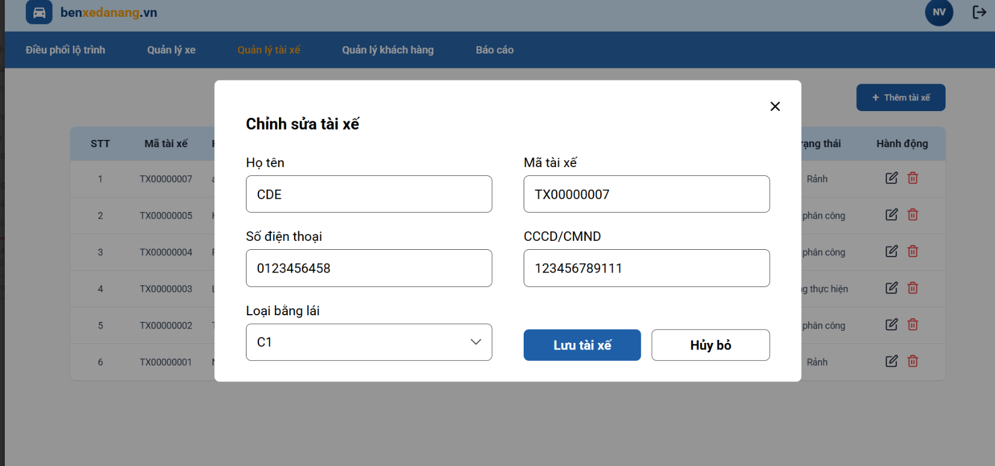

Module | ID | Kịch bản thử nghiệm | Quy trình | Kết quả mong đợi | Kết quả thực tế | Minh chứng | Trạng thái
UC04.2. Chỉnh sửa tài xế
Chỉnh sửa tài xế | TC_UC04.2_01 | Chỉnh sửa thông tin tài xế hợp lệ | 1. Truy cập màn hình Quản lý tài xế 2. Chọn 1 tài xế bất kỳ 3. Click Chỉnh sửa 4. Cập nhật thông tin hợp lệ 5. Click Lưu thay đổi | Cập nhật tài xế thành công, hiển thị thông báo thành công và danh sách được cập nhật | Hệ thống hiển thị thông báo cập nhật tài xế thành công và danh sách được cập nhật | TC17-01 | Pass
Chỉnh sửa tài xế | TC_UC04.2_02 | Chỉnh sửa tài xế với số điện thoại không hợp lệ | 1. Truy cập màn hình Quản lý tài xế 2. Chọn 1 tài xế 3. Click Chỉnh sửa 4. Nhập SĐT không hợp lệ 5. Click Lưu thay đổi | Hiển thị lỗi SĐT không hợp lệ | Hệ thống hiện thị thông báo lỗi SĐT không hợp lệ(10 chữ số,bắt đầu bằng số 0) | TC17-02.png | Pass
Chỉnh sửa tài xế | TC_UC04.2_03 | Chỉnh sửa tài xế với CCCD không hợp lệ | 1. Truy cập màn hình Quản lý tài xế 2. Chọn 1 tài xế 3. Click Chỉnh sửa 4. Nhập CCCD không hợp lệ 5. Click Lưu thay đổi | Hiển thị lỗi CCCD không hợp lệ | Hệ thống hiện thị thông báo lỗi CCCD không hợp lệ(12 chữ số) | TC17-03.png | Pass
Chỉnh sửa tài xế | TC_UC04.2_04 | Chỉnh sửa tài xế với CCCD bị trùng | 1. Truy cập màn hình Quản lý tài xế 2. Chọn 1 tài xế 3. Click Chỉnh sửa 4. Nhập CCCD đã tồn tại của tài xế khác 5. Click Lưu thay đổi | Hiển thị lỗi CCCD đã tồn tại | Hệ thống hiển thị Tài xế đã tồn tại với số điện thoại hoặc CCCD này | TC17-04.png | Pass
Chỉnh sửa tài xế | TC_UC04.2_05 | Chỉnh sửa tài xế với số điện thoại bị trùng | 1. Truy cập màn hình Quản lý tài xế 2. Chọn 1 tài xế 3. Click Chỉnh sửa 4. Nhập SĐT đã tồn tại của tài xế khác 5. Click Lưu thay đổi | Hiển thị lỗi SDT đã tồn tại | Hệ thống hiển thị Tài xế đã tồn tại với số điện thoại hoặc CCCD này | TC17-05.png | Pass
Chỉnh sửa tài xế | TC_UC04.2_06 | Chỉnh sửa tài xế khi để trống trường bắt buộc | 1. Truy cập màn hình Quản lý tài xế 2. Chọn 1 tài xế 3. Click Chỉnh sửa 4. Xóa dữ liệu tại một trường bắt buộc 5. Click Lưu thay đổi | Hiển thị lỗi yêu cầu nhập đầy đủ thông tin bắt buộc | Hệ thống hiện thị thông báo họ tên,CCCD,SDT là bắt buộc,phải nhập đủ các trường thông tin | TC17-06.png | Pass
Chỉnh sửa tài xế | TC_UC04.2_07 | Hủy thao tác chỉnh sửa tài xế | 1. Truy cập màn hình Quản lý tài xế 2. Chọn 1 tài xế 3. Click Chỉnh sửa 4. Thay đổi thông tin 5. Click Hủy | Không lưu thay đổi, dữ liệu tài xế giữ nguyên | Hệ thống quay lại màn hình danh sách tài xế và không vập nhật lại dữ liệu | TC17-07.png | Pass

Tên dự án | Xây dựng Hệ thống quản lý và điều phối lộ trình xe trung chuyển
Module Code | Xóa tài xế
Hoàn thành | Lỗi | Chưa kiểm tra | Tổng số trường hợp thử nghiệm
2 | 2 | 0 | 4

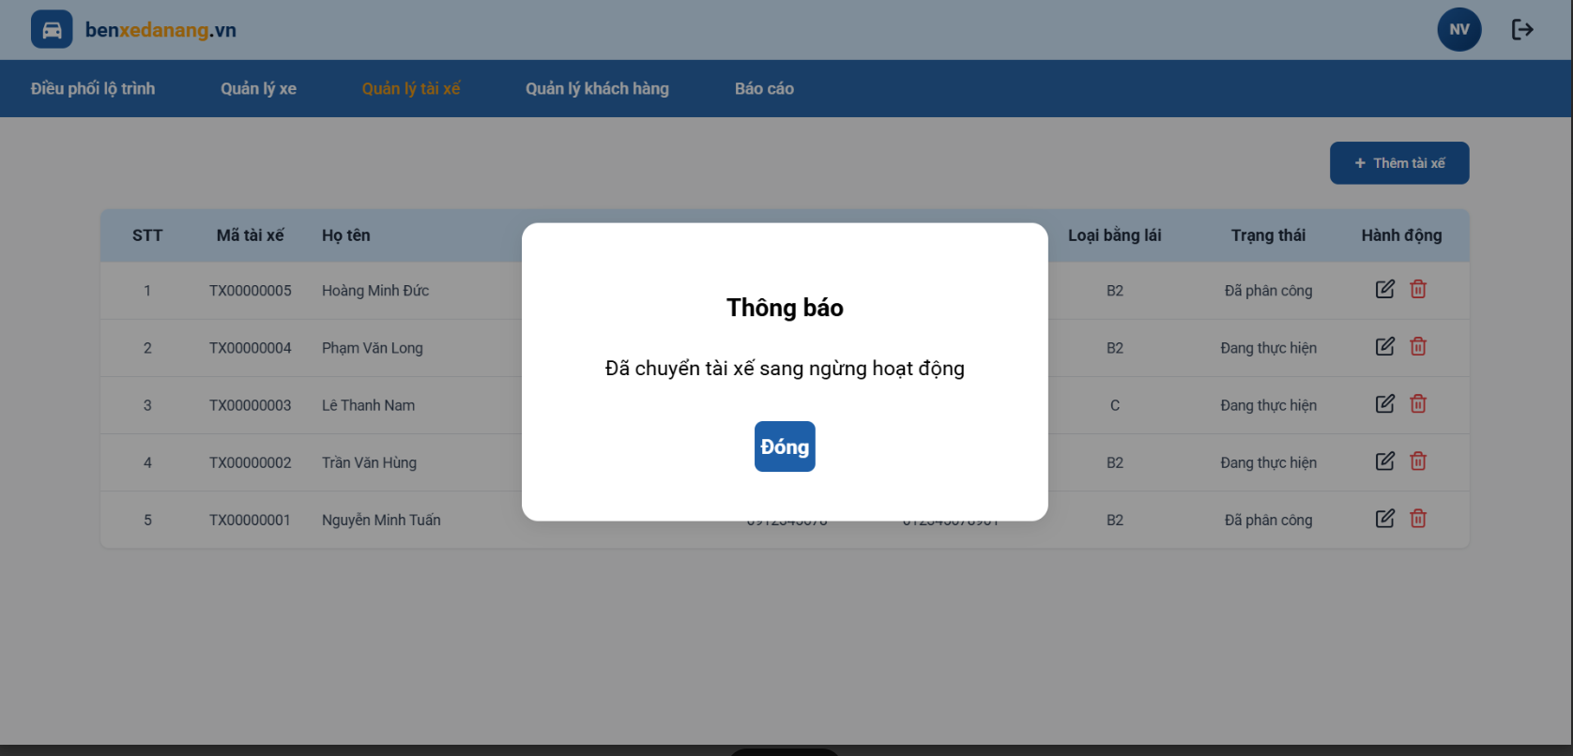

Module | ID | Kịch bản thử nghiệm | Quy trình | Kết quả mong đợi | Kết quả thực tế | Minh chứng | Trạng thái
UC04.3. Xóa tài xế
Xóa tài xế | TC_UC04.3_01 | Xóa tài xế thành công | 1. Truy cập màn hình Quản lý tài xế 2. Chọn 1 tài xế chưa được phân công chuyến 3. Click Xóa 4. Chọn Xác nhận | Xóa tài xế thành công, tài xế không còn trong danh sách | Hiển thị thông báo xác nhận ngừng tài xế hoạt động và chuyển sang tài xế ngừng hoạt động,tài xế không còn trong danh sách màn hình quản lý tài xế | TC18-01 | Pass
Xóa tài xế | TC_UC04.3_02 | Hủy thao tác xóa tài xế | 1. Truy cập màn hình Quản lý tài xế 2. Chọn 1 tài xế 3. Click Xóa 4. Chọn Hủy | Không xóa tài xế, dữ liệu vẫn giữ nguyên | Không xóa tài xế và quay lại màn hình quản lý tài xế dữ liệu giữ nguyên không bị xóa | TC18-02 | Pass
Xóa tài xế | TC_UC04.3_03 | Xóa tài xế đang được phân công chuyến | 1. Truy cập màn hình Quản lý tài xế 2. Chọn tài xế đang được phân công chuyến 3. Click Xóa 4. Chọn Xác nhận | Hiển thị lỗi không cho phép xóa tài xế đang được phân công | Vẫn xóa được tài xế đã phân công và chuyển sang tài xế ngừng hoạt động,tài xế không còn trong danh sách màn hình quản lý tài xế |  | Fail
Xóa tài xế | TC_UC04.3_04 | Xóa tài xế đang trong trạng thái thực hiện chuyến | 1. Truy cập màn hình Quản lý tài xế 2. Chọn tài xế đang thực hiện chuyến 3. Click Xóa 4. Chọn Xác nhận | Hiển thị lỗi không cho phép xóa tài xế đang thực hiện chuyến | Vẫn xóa được tài xế đang thực hiện chuyến và chuyển sang tài xế ngừng hoạt động,tài xế không còn trong danh sách màn hình quản lý tài xế |  | Fail

Tên dự án | Xây dựng Hệ thống quản lý và điều phối lộ trình xe trung chuyển
Module Code | Tìm kiếm tài xế
Hoàn thành | Lỗi | Chưa kiểm tra | Tổng số trường hợp thử nghiệm
4 | 0 | 4 | 4

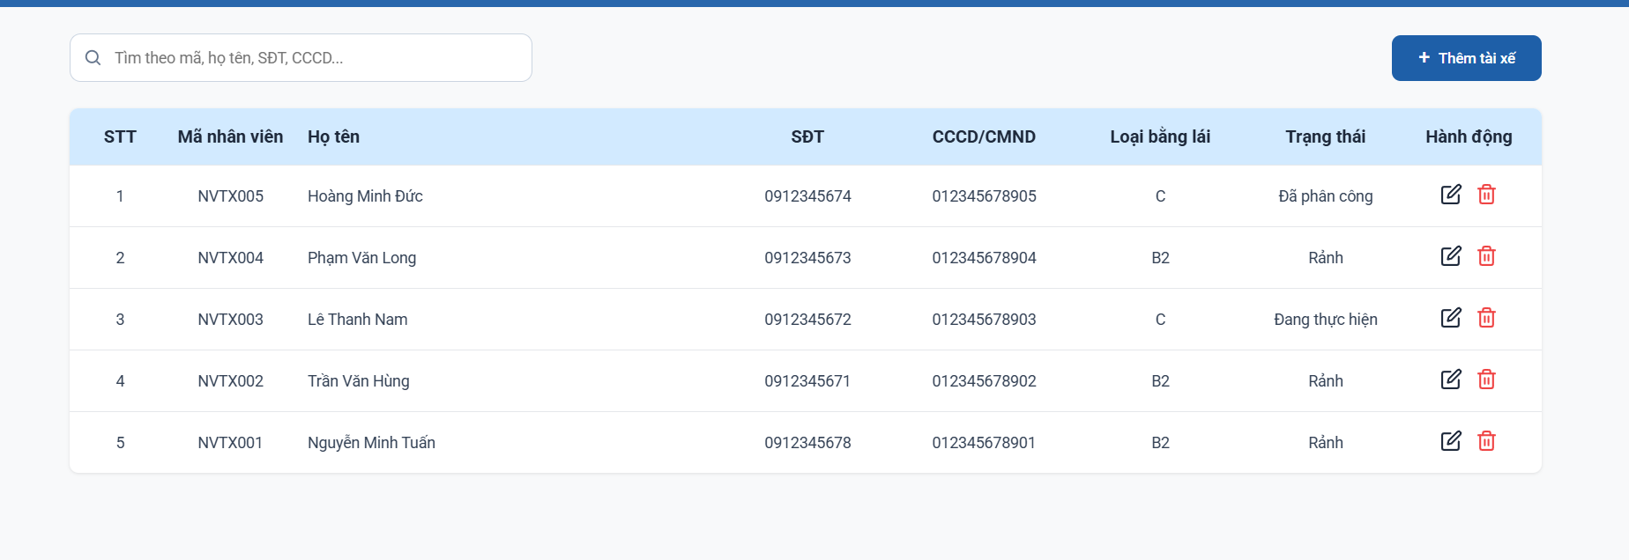

Module | ID | Kịch bản thử nghiệm | Quy trình | Kết quả mong đợi | Kết quả thực tế
U04.4. Tìm kiếm tài xế
Tìm kiếm tài xế | TC_UC04.4_01 | Tìm kiếm tài xế theo họ tên | 1. Truy cập màn hình Quản lý tài xế 2. Nhập họ tên tài xế vào ô tìm kiếm 3. Chọn Tìm kiếm | Hiển thị đúng tài xế có họ tên tương ứng
Tìm kiếm tài xế | TC_UC04.4_02 | Tìm kiếm tài xế theo số điện thoại | 1. Truy cập màn hình Quản lý tài xế 2. Nhập số điện thoại vào ô tìm kiếm 3. Chọn Tìm kiếm | Hiển thị đúng tài xế có số điện thoại tương ứng
Tìm kiếm tài xế | TC_UC04.4_03 | Tìm kiếm tài xế không tồn tại | 1. Truy cập màn hình Quản lý tài xế 2. Nhập thông tin không tồn tại 3. Chọn Tìm kiếm | Hiển thị thông báo không tìm thấy tài xế
Tìm kiếm tài xế | TC_UC04.4_04 | Làm mới danh sách tài xế sau tìm kiếm | 1. Truy cập màn hình Quản lý tài xế 2. Thực hiện tìm kiếm 3. Chọn Làm mới | Danh sách tài xế hiển thị lại toàn bộ dữ liệu ban đầu

Điều phối lộ trình
Tên dự án | Xây dựng Hệ thống quản lý và điều phối lộ trình xe trung chuyển
Module Code | Lập kế hoạch lộ trình trung chuyển
Hoàn thành | Lỗi | Chưa kiểm tra | Tổng số trường hợp thử nghiệm
31 | 0 | 0 | 31
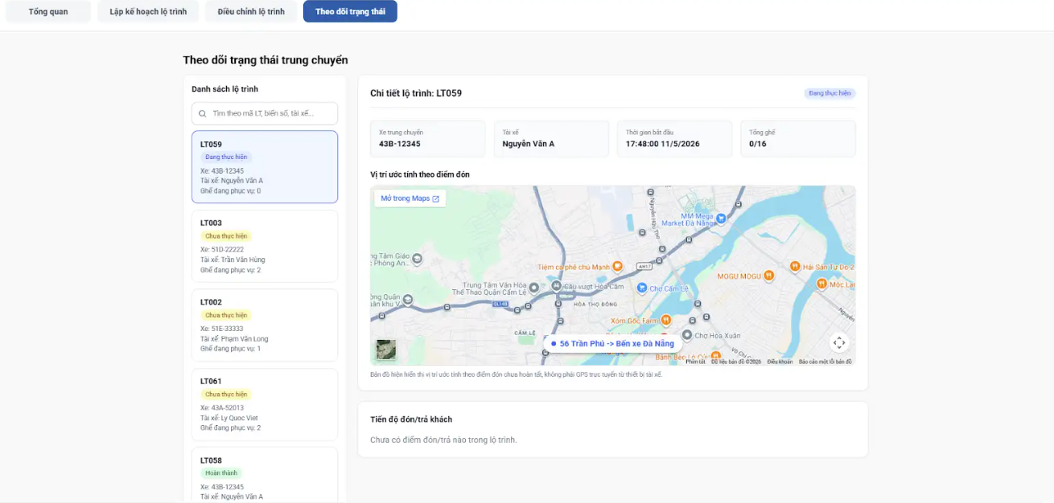

Module | ID | Kịch bản thử nghiệm | Quy trình | Kết quả mong đợi | Kết quả thực tế | Minh chứng | Trạng thái
UC05.1. Lập kế hoạch lộ trình trung chuyển
Lập kế hoạch lộ trình trung chuyển | TC_UC05.2_01 | Truy cập chức năng lập lộ trình | 1. Đăng nhập hệ thống thành công 2. Chọn “Điều phối lộ trình | Hiển thị danh sách khách hàng cần trung chuyển | Hiển thị danh sách khách hàng cần trung chuyển | TC_UC05.2_01.png | Pass
Lập kế hoạch lộ trình trung chuyển | TC_UC05.2_02 | Tạo lộ trình đầy đủ thông tin | 1.Đăng nhập hệ thống thành công 2. Chọn "Lập kế hoạch lộ trình trung chuyển" 3.Chọn khách hàng cùng 1 chuyến 4. Chọn xe + tài xế 5.Nhân viên điều phối xác nhận tạo lộ trình | Hệ thống tự tạo ThoiGianBatDau và LoTrinhDuKien, lưu lộ trình thành công | Hệ thống tự tạo ThoiGianBatDau và LoTrinhDuKien, lưu lộ trình thành công | TC_UC05.2_02.png | Pass
Lập kế hoạch lộ trình trung chuyển | TC_UC05.2_03 | Lọc danh sách hành khách | 1.Đăng nhập hệ thống thành công 2. Chọn "Điều phối lộ trình" 3. Chọn "Lập kế hoạch lộ trình" 4. Chọn lọc theo khung giờ/khu vự /địa điểm | Hiển thị danh sách khách hàng theo bộ lọc | Hiển thị danh sách khách hàng theo bộ lọc | TC_UC05.2_03.png | Pass
Lập kế hoạch lộ trình trung chuyển | TC_UC05.2_04 | Chọn nhóm hành khách >=1 | 1.Đăng nhập hệ thống thành công 2. Chọn "Điều phối lộ trình" 3. Chọn "Lập kế hoạch lộ trình" 4. Chọn lọc theo khung giờ/khu vự /địa điểm 5. Chọn 3 khách hàng 6. Tiếp tục theo chọn bấm Thêm xe trung chuyển | Hệ thống hiển thị tổng số ghế. | Đã hiển thị tổng số ghế và hệ thống cho chuyển qua bước tiếp theo |  | Pass
Lập kế hoạch lộ trình trung chuyển | TC_UC05.2_05 | Không chọn nhóm hành khách | 1.Đăng nhập hệ thống thành công 2. Chọn "Điều phối lộ trình" 3. Chọn "Lập kế hoạch lộ trình" 4. Chọn lọc theo khung giờ/khu vự /địa điểm 5. Không chọn khách hàng 6. Tiếp tục theo chọn bấm Thêm xe trung chuyển | Không cho thực hiện bước tiếp | Không cho thực hiện bước tiếp |  | Pass
Lập kế hoạch lộ trình trung chuyển | TC_UC05.2_06 | Chọn xe hợp lệ | 1. Truy cập tab Lập kế hoạch lộ trình 2. Hoàn thành bước Chọn khách hàng 3. Tại bước Chọn xe 4. Chọn 1 xe còn ghế trống 5. Click Tiếp theo | Chuyển sang bước Chọn tài xế | Chuyển sang bước Chọn tài xế |  | Pass
Lập kế hoạch lộ trình trung chuyển | TC_UC05.2_07 | Không chọn xe | 1. Truy cập bước Chọn xe 2. Không chọn xe 3. Click Tiếp theo | Không cho chuyển bước, yêu cầu chọn xe | Không cho chuyển bước, yêu cầu chọn xe | TC_UC05.2_07.png | Pass
Lập kế hoạch lộ trình trung chuyển | TC_UC05.2_08 | Chọn xe không đủ chỗ | 1. Truy cập bước Chọn xe 2. Chọn xe có số ghế trống < số khách 3. Click Tiếp theo | Hệ thống không cho chọn. Và không có nút chuyển sang bước tiếp theo | Hệ thống không cho chọn. Và không có nút chuyển sang bước tiếp theo | TC_UC05.2_08.png | Pass
Lập kế hoạch lộ trình trung chuyển | TC_UC05.2_09 | Chọn xe đang đầy | 1. Truy cập bước Chọn xe 2. Chọn xe không còn ghế trống 3. Click Tiếp theo | Không cho chọn,không cho chuyển bước,yêu cầu chọn xe | Không cho chọn,không cho chuyển bước,yêu cầu chọn xe | TC_UC05.2_08.png | Pass
Lập kế hoạch lộ trình trung chuyển | TC_UC05.2_10 | Hủy thao tác phân công xe | 1. Truy cập bước Chọn xe 2. Đã chọn xe 3. Click Quay lại | Không lưu xe đã chọn quay laị màn hình chọn khách | Không lưu xe đã chọn quay laị màn hình chọn khách |  | Pass
Lập kế hoạch lộ trình trung chuyển | TC_UC05.2_11 | Chọn tài xế hợp lệ | 1. Hoàn thành bước Chọn xe 2. Tại bước Chọn tài xế 3. Chọn tài xế trạng thái Rảnh 4. Click Tiếp theo 5. Chuyển sang bước xác nhận 6. Chọn xác nhận tạo lộ trình | Hiển thị thông báo cập nhật lộ trình thành công | Hiển thị thông báo cập nhật lộ trình thành công | TC_UC05.2_02.png | Pass
Lập kế hoạch lộ trình trung chuyển | TC_UC05.2_12 | Không chọn tài xế | 1. Tại bước Chọn tài xế 2. Không chọn 3. Click Tiếp theo | Không cho chuyển bước, yêu cầu chọn tài xế | Không cho chuyển bước, yêu cầu chọn tài xế | TC_UC05.2_12.png | Pass
Lập kế hoạch lộ trình trung chuyển | TC_UC05.2_13 | Chọn tài xế đang bận | 1. Tại bước Chọn tài xế 2. Chọn tài xế trạng thái Đang thực hiện 3. Click Tiếp theo | Không bấm chọn được,không cho chuyển bước, yêu cầu chọn tài xế | Không bấm chọn được,không cho chuyển bước, yêu cầu chọn tài xế | TC_UC05.2_12.png | Pass
Lập kế hoạch lộ trình trung chuyển | TC_UC05.2_14 | Chọn tài xế đã được phân công | 1. Tại bước Chọn tài xế 2. Chọn tài xế trạng thái Đã được phân công 3. Click Tiếp theo | Không bấm chọn được,không cho chuyển bước, yêu cầu chọn tài xế | Không bấm chọn được,không cho chuyển bước, yêu cầu chọn tài xế | TC_UC05.2_12.png | Pass
Lập kế hoạch lộ trình trung chuyển | TC_UC05.2_15 | Hủy phân công tài xế | 1. Tại bước Chọn tài xế 2. Đã chọn tài xế 3. Click Quay lại | Không lưu tài xế đã chọn,quay lại màn hình chọn xe | Không lưu tài xế đã chọn,quay lại màn hình chọn xe |  | Pass
Lập kế hoạch lộ trình trung chuyển | TC_UC05.2_16 | Tìm kiếm khách hàng theo mã vé | 1. Đăng nhập hệ thống thành công với tài khoản nhân viên điều phối 2. Chọn chức năng “Điều phối lộ trình” 3. Chọn “Lập kế hoạch lộ trình trung chuyển” 4. Nhập mã vé vào ô tìm kiếm 5. Quan sát danh sách kết quả | Hệ thống hiển thị đúng khách hàng có mã vé tương ứng với từ khóa tìm kiếm | Hệ thống hiển thị đúng khách hàng có mã vé tương ứng với từ khóa tìm kiếm | TC_UC05.2_16.png | Pass
Lập kế hoạch lộ trình trung chuyển | TC_UC05.2_17 | Tìm kiếm khách hàng theo tên khách hàng | 1. Đăng nhập hệ thống thành công 2. Chọn “Điều phối lộ trình” 3. Vào danh sách khách hàng cần trung chuyển 4. Nhập tên khách hàng hoặc một phần tên vào ô tìm kiếm | Hệ thống hiển thị danh sách khách hàng có tên chứa từ khóa tìm kiếm | Hệ thống hiển thị danh sách khách hàng có tên chứa từ khóa tìm kiếm | TC_UC05.2_17.png | Pass
Lập kế hoạch lộ trình trung chuyển | TC_UC05.2_18 | Tìm kiếm khách hàng theo số điện thoại | 1. Đăng nhập hệ thống thành công 2. Chọn “Điều phối lộ trình” 3. Nhập số điện thoại hoặc một phần số điện thoại vào ô tìm kiếm 4. Quan sát kết quả hiển thị | Hệ thống hiển thị đúng khách hàng có số điện thoại tương ứng | Hệ thống hiển thị đúng khách hàng có số điện thoại tương ứng | TC_UC05.2_18.png | Pass
Lập kế hoạch lộ trình trung chuyển | TC_UC05.2_19 | Tìm kiếm với từ khóa không tồn tại | 1. Đăng nhập hệ thống thành công 2. Chọn “Điều phối lộ trình” 3. Nhập từ khóa không có trong danh sách khách hàng, mã vé hoặc số điện thoại | Hệ thống không hiển thị dữ liệu hoặc hiển thị thông báo “Không tìm thấy vé phù hợp” | Hệ thống không hiển thị dữ liệu hoặc hiển thị thông báo “Không tìm thấy vé phù hợp” | TC_UC05.2_19.png | Pass
Lập kế hoạch lộ trình trung chuyển | TC_UC05.2_20 | Xóa từ khóa sau khi tìm kiếm | 1. Đăng nhập hệ thống thành công 2. Chọn “Điều phối lộ trình” 3. Nhập từ khóa tìm kiếm hợp lệ 4. Sau khi có kết quả, xóa toàn bộ nội dung trong ô tìm kiếm | Hệ thống hiển thị lại toàn bộ danh sách khách hàng cần trung chuyển ban đầu | Hệ thống hiển thị lại toàn bộ danh sách khách hàng cần trung chuyển ban đầu | TC_UC05.2_20.png | Pass
Lập kế hoạch lộ trình trung chuyển | TC_UC05.2_21 | Truy cập bước chọn xe trung chuyển | 1. Đăng nhập hệ thống thành công với tài khoản nhân viên điều phối 2. Chọn chức năng “Điều phối lộ trình” 3. Chọn “Lập kế hoạch lộ trình trung chuyển” 4. Hoàn thành bước chọn vé/khách hàng 5. Chọn “Thêm xe trung chuyển” | Hệ thống chuyển sang bước “Chọn xe”, hiển thị danh sách xe trung chuyển phù hợp | Hệ thống chuyển sang bước “Chọn xe”, hiển thị danh sách xe trung chuyển phù hợp | TC_UC05.2_21.png | Pass
Lập kế hoạch lộ trình trung chuyển | TC_UC05.2_22 | Tìm kiếm xe theo biển số | 1. Truy cập bước “Chọn xe” 2. Nhập biển số xe vào ô tìm kiếm 3. Quan sát danh sách xe hiển thị | Hệ thống hiển thị đúng xe có biển số trùng hoặc chứa từ khóa tìm kiếm | Hệ thống hiển thị đúng xe có biển số trùng hoặc chứa từ khóa tìm kiếm | TC_UC05.2_22.png | Pass
Lập kế hoạch lộ trình trung chuyển | TC_UC05.2_23 | Tìm kiếm xe theo loại xe | 1. Vào bước “Chọn xe trung chuyển” 2. Nhập loại xe vào ô tìm kiếm 3. Quan sát danh sách xe hiển thị | Hệ thống hiển thị các xe có loại xe phù hợp với từ khóa tìm kiếm | Hệ thống hiển thị các xe có loại xe phù hợp với từ khóa tìm kiếm | TC_UC05.2_23.png | Pass
Lập kế hoạch lộ trình trung chuyển | TC_UC05.2_24 | Tìm kiếm xe với từ khóa không tồn tại | 1. Vào bước “Chọn xe trung chuyển” 2. Nhập từ khóa không tồn tại trong danh sách xe | Hệ thống không hiển thị xe hoặc hiển thị thông báo “Không tìm thấy kết quả” | Hệ thống không hiển thị xe hoặc hiển thị thông báo “Không tìm thấy kết quả” | TC_UC05.2_24.png | Pass
Lập kế hoạch lộ trình trung chuyển | TC_UC05.2_25 | Xóa từ khóa tìm kiếm xe | 1. Vào bước “Chọn xe trung chuyển” 2. Nhập từ khóa tìm kiếm hợp lệ 3. Sau khi có kết quả, xóa toàn bộ nội dung trong ô tìm kiếm | Hệ thống hiển thị lại toàn bộ danh sách xe ban đầu | Hệ thống hiển thị lại toàn bộ danh sách xe ban đầu | TC_UC05.2_25.png | Pass
Lập kế hoạch lộ trình trung chuyển | TC_UC05.2_26 | Truy cập bước chọn tài xế phù hợp | 1. Đăng nhập hệ thống thành công với tài khoản nhân viên điều phối 2. Chọn “Điều phối lộ trình” 3. Chọn “Lập kế hoạch lộ trình trung chuyển” 4. Hoàn thành bước chọn vé/khách hàng 5. Hoàn thành bước Chọn xe hợp lệ 6. Nhấn “Tiếp theo” | Hệ thống chuyển sang bước “Chọn tài xế”, hiển thị danh sách tài xế phù hợp | Hệ thống chuyển sang bước “Chọn tài xế”, hiển thị danh sách tài xế phù hợp | TC_UC05.2_26.png | Pass
Lập kế hoạch lộ trình trung chuyển | TC_UC05.2_27 | Tìm kiếm tài xế theo mã tài xế | 1. Truy cập bước “Chọn tài xế” 2. Nhập mã tài xế vào ô tìm kiếm 3. Quan sát danh sách tài xế hiển thị | Hệ thống hiển thị đúng tài xế có mã trùng hoặc chứa từ khóa tìm kiếm | Hệ thống hiển thị đúng tài xế có mã trùng hoặc chứa từ khóa tìm kiếm | TC_UC05.2_27.png | Pass
Lập kế hoạch lộ trình trung chuyển | TC_UC05.2_28 | Tìm kiếm tài xế theo họ tên | 1. Vào bước “Chọn tài xế phù hợp” 2. Nhập họ tên hoặc một phần tên tài xế vào ô tìm kiếm 3. Quan sát danh sách kết quả | Hệ thống hiển thị các tài xế có tên chứa từ khóa tìm kiếm | Hệ thống hiển thị các tài xế có tên chứa từ khóa tìm kiếm | TC_UC05.2_28.png | Pass
Lập kế hoạch lộ trình trung chuyển | TC_UC05.2_29 | Tìm kiếm tài xế theo số điện thoại | 1. Vào bước “Chọn tài xế phù hợp” 2. Nhập số điện thoại hoặc một phần số điện thoại vào ô tìm kiếm | Hệ thống hiển thị đúng tài xế có số điện thoại tương ứng | Hệ thống hiển thị đúng tài xế có số điện thoại tương ứng | TC_UC05.2_29.png | Pass
Lập kế hoạch lộ trình trung chuyển | TC_UC05.2_30 | Tìm kiếm tài xế với từ khóa không tồn tại | 1. Vào bước “Chọn tài xế phù hợp” 2. Nhập từ khóa không tồn tại trong mã tài xế, họ tên hoặc số điện thoại | Hệ thống không hiển thị tài xế hoặc hiển thị thông báo “Không tìm thấy kết quả” | Hệ thống không hiển thị tài xế hoặc hiển thị thông báo “Không tìm thấy kết quả” | TC_UC05.2_30.png | Pass
Lập kế hoạch lộ trình trung chuyển | TC_UC05.2_31 | Xóa từ khóa tìm kiếm tài xế | 1. Vào bước “Chọn tài xế phù hợp” 2. Nhập từ khóa tìm kiếm hợp lệ 3. Sau khi có kết quả, xóa toàn bộ nội dung trong ô tìm kiếm | Hệ thống hiển thị lại toàn bộ danh sách tài xế ban đầu | Hệ thống hiển thị lại toàn bộ danh sách tài xế ban đầu | TC_UC05.2_31.png | Pass

Tên dự án | Xây dựng Hệ thống quản lý và điều phối lộ trình xe trung chuyển
Module Code | Điều chỉnh lộ trình trung chuyển
Hoàn thành | Lỗi | Chưa kiểm tra | Tổng số trường hợp thử nghiệm
13 | 1 | 2 | 16

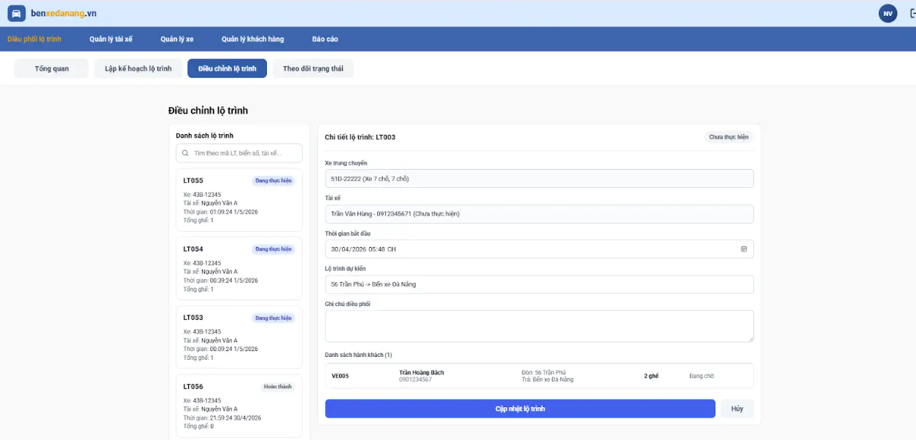

Module | ID | Kịch bản thử nghiệm | Quy trình | Kết quả mong đợi | Kết quả thực tế | Minh chứng | Trạng thái
UC05.2. Điều chỉnh lộ trình trung chuyển
Điều chỉnh lộ trình trung chuyển | TC_UC05.1_01 | Truy cập chức năng điều chỉnh lộ trình | 1. Đăng nhập hệ thống hệ thống thành công với tài khoản nhân viên điều phối 2. Chọn chức năng “Điều chỉnh lộ trình trung chuyển” | Hiển thị danh sách lộ trình trung chuyển | Hiển thị danh sách lộ trình cần trung chuyển | TC_UC05.1_01.png | Pass
Điều chỉnh lộ trình trung chuyển | TC_UC05.1_02 | Chọn lộ trình cần điều chỉnh | 1. Đăng nhập hệ thống hệ thống thành công với tài khoản nhân viên điều phối 2. Chọn chức năng “Điều chỉnh lộ trình trung chuyển” 3.Tại danh sách lộ trình 4. Chọn 1 lộ trình bất kì | Hiển thị đầy đủ: danh sách hành khách, xe, tài xế, thời gian, lộ trình dự kiến, ghi chú | Hiển thị đầu đủ thông tin: danh khách hành khách, xe, tài xế, thời gian, lộ trình dự kiến | TC_UC05.1_02.png | Pass
Điều chỉnh lộ trình trung chuyển | TC_UC05.1_03 | Thay đổi thông tin | 1. Đăng nhập hệ thống thành công với tài khoản nhân viên điều phối 2. Chọn chức năng "Điều chỉnh lộ trình" 3. Chọn lộ trình ở trạng thái "Đang thực hiện" 4.Chọn chỉnh sửa thông tin 5.Chọn Cập nhật thông tin 6. Chọn nút Xác nhận thay đổi khi hiện ra thông báo xác nhận/Hủy | Hệ thống lưu thông tin cập nhật | Không hiển thị thông báo xác nhận |  | Pass
Điều chỉnh lộ trình trung chuyển | TC_UC05.1_04 | Hủy xác nhận để thay đổi | 1. Đăng nhập hệ thống thành công với nhân viên điều phối 2. Chọn chức năng "Điều chỉnh lộ trình" 3. Chọn lộ trình ở trạng thái "Đang thực hiện"hoặc "Chưa thực hiện" 4. Chỉnh sửa thông tin 5. Chọn Cập nhật thông tin 6. Chọn Hủy xác nhận thay đổi khi hiện ra thông báo xác nhận/Hủy | Không cập nhật dữ liệu, giữ liệu vẫn giữ nguyên không cập nhật | Không có chức năng này |  | Chưa xác định
Điều chỉnh lộ trình trung chuyển | TC_UC05.1_05 | Hủy chỉnh sửa lộ trình | 1. Đăng nhập hệ thống thành công với nhân viên điều phối 2. Chọn chức năng "Điều phối lộ trình" 3. Vào “Điều chỉnh lộ trình trung chuyển” 4. Chọn lộ trình đang thực hiện hoặc chưa thực hiện 5. Thay đổi thông tin 6. Nhấn “Hủy” | Không lưu thay đổi, dữ liệu giữ nguyên. Không cập nhật |  |  | Pass
Điều chỉnh lộ trình trung chuyển | TC_UC05.1_06 | Thay đổi thời gian bắt đầu ở quá khứ ở trạng thái "Đang thực hiện" | 1. Đăng nhập hệ thống thành công với nhân viên điều phối 2. Vào “Điều chỉnh lộ trình trung chuyển” 3. Chọn lộ trình ở trạng thái đang thực hiện 4. Chọn thay đổiThoiGianBatDau < Thời gian hiện tại 5. Nhấn “Cập nhật” 6.Khi hiện ra thông báo Xác nhận/Hủy. Chọn Xác nhận | Hiển thị lỗi “Thời gian không hợp lệ” | Hiển thị lỗi “Thời gian không hợp lệ” | TC_UC05.1_06.png | Pass
Điều chỉnh lộ trình trung chuyển | TC_UC05.1_07 | Thay đổi thời gian bắt đầu hợp lệ ở trạng thái chưa thực hiện | 1.Đăng nhập với nhân viên điều phối 2.Vào “Điều chỉnh lộ trình trung chuyển” 3.Chọn lộ trình trạng thái “Chưa thực hiện” 4.Nhấn “Chỉnh sửa” 5.Nhập thời gian bắt đầu > thời điểm hiện tại 6.Nhấn “Cập nhật” | Hệ thống lưu thông tin | Hệ thống lưu thông tin |  | Pass
Điều chỉnh lộ trình trung chuyển | TC_UC05.1_08 | Thay đổi tài xế | 1. Đăng nhập vào hệ thống thành công với nhân viên điều phối 2.Vào "Điều chỉnh lộ trình trung chuyển" 3. Chọn lộ trình đang thực hiện hoặc chưa thực hiện 4. Chọn chỉnh sửa thông tin tài xế 5. Chọn cập nhật thông tin | Chính sửa thông tin thành công | Chưa thực hiện |  | Chưa xác định
Điều chỉnh lộ trình trung chuyển | TC_UC05.1_09 | Thay đổi thời gian bắt đầu ở quá khứ hoặc trùng lịch tài xế ở trạng thái "Chưa thực hiện" | 1. Đăng nhập hệ thống thành công với nhân viên điều phối 2. Vào “Điều chỉnh lộ trình trung chuyển” 3. Chọn lộ trình ở trạng thái "Chưa thực hiện" 4. ChọnThoiGianBatDau< Thời gian hiện tại 5. Nhấn “Cập nhật” | Hiển thị thông báo lỗi"Thời gian không hợp lệ". Và thông tin không được cập nhật | Hiển thị thông báo lỗi"Thời gian không hợp lệ". Và thông tin không được cập nhật | TC_UC05.1_09.png | Pass
Điều chỉnh lộ trình trung chuyển | TC_UC05.1_10 | Thay đổi thời gian bắt đầu hợp lệ ở trạng thái đang thực hiện | 1. Đăng nhập hệ thống thành công với nhân viên điều phối 2. Vào “Điều chỉnh lộ trình trung chuyển” 3. Chọn lộ trình trạng thái "Đang thực hiện" 4. Chọn tay đổi ThoiGianBatDau > Thời gian hiện tại 5. Nhấn “Cập nhật” 6.Khi hiện ra thông báo Xác nhận/Hủy. Chọn Xác nhận | Hệ thống cập nhật thông tin thay đổi. | Hệ thống cập nhật thông tin thay đổi. | TC_UC05.1_10.png | Pass
Điều chỉnh lộ trình trung chuyển | TC_UC05.1_11 | Không cho thay đổi thông tin khi lộ trình đã ở trạng thái hoàn thành | 1. Đăng nhập hệ thống thành công với nhân viên điều phối 2. Vào “Điều chỉnh lộ trình trung chuyển” 3. Chọn lộ trình ở trạng thái :"Hoàn Thành" 4. Chọn chỉnh sửa 1 thông tin cụ thể ví dụ như là ghi chú 5. Nhấn “Cập nhật” | Hệ thống không cho cập nhật thông tin và hiển thị thông báo lỗi | Không hiển thị thông báo xác nhận |  | Fail
Điều chỉnh lộ trình trung chuyển | TC_UC05.1_12 | Tìm kiếm lộ trình theo mã lộ trình | 1. Đăng nhập hệ thống thành công với tài khoản nhân viên điều phối 2. Chọn chức năng “Điều phối lộ trình” 3. Chọn “Điều chỉnh lộ trình” 4. Tại ô tìm kiếm trong danh sách lộ trình, nhập mã lộ trình 5. Quan sát danh sách kết quả | Hệ thống hiển thị đúng lộ trình có mã lộ trình tương ứng với từ khóa tìm kiếm | Hệ thống hiển thị đúng lộ trình có mã lộ trình tương ứng với từ khóa tìm kiếm | TC_UC05.1_12.png | Pass
Điều chỉnh lộ trình trung chuyển | TC_UC05.1_13 | Tìm kiếm lộ trình theo biển số xe | 1. Đăng nhập hệ thống thành công với tài khoản nhân viên điều phối 2. Vào chức năng “Điều chỉnh lộ trình” 3. Nhập biển số xe vào ô tìm kiếm 4. Quan sát danh sách lộ trình hiển thị | Hệ thống hiển thị các lộ trình có xe trung chuyển mang biển số được tìm kiếm | Hệ thống hiển thị các lộ trình có xe trung chuyển mang biển số được tìm kiếm | TC_UC05.1_13.png | Pass
Điều chỉnh lộ trình trung chuyển | TC_UC05.1_14 | Tìm kiếm lộ trình theo tên tài xế | 1. Đăng nhập hệ thống thành công với tài khoản nhân viên điều phối 2. Chọn chức năng “Điều chỉnh lộ trình” 3. Nhập tên tài xế vào ô tìm kiếm 4. Quan sát danh sách kết quả | Hệ thống hiển thị các lộ trình được phân công cho tài xế có tên tương ứng | Hệ thống hiển thị các lộ trình được phân công cho tài xế có tên tương ứng | TC_UC05.1_14.png | Pass
Điều chỉnh lộ trình trung chuyển | TC_UC05.1_15 | Tìm kiếm với từ khóa không tồn tại | 1. Đăng nhập hệ thống thành công với tài khoản nhân viên điều phối 2. Vào màn hình “Điều chỉnh lộ trình” 3. Nhập từ khóa không tồn tại trong mã lộ trình, biển số xe hoặc tên tài xế | Hệ thống không hiển thị lộ trình hoặc hiển thị thông báo "Không tìm thấy lộ trình phù hợp.” | Hệ thống không hiển thị lộ trình hoặc hiển thị thông báo "Không tìm thấy lộ trình phù hợp.” | TC_UC05.1_15.png | Pass
Điều chỉnh lộ trình trung chuyển | TC_UC05.1_16 | Xóa từ khóa sau khi tìm kiếm | 1. Đăng nhập hệ thống thành công với tài khoản nhân viên điều phối 2. Vào chức năng “Điều chỉnh lộ trình” 3. Nhập từ khóa tìm kiếm hợp lệ 4. Sau khi hệ thống hiển thị kết quả, xóa toàn bộ nội dung trong ô tìm kiếm | Hệ thống hiển thị đúng khách hàng có mã vé tương ứng với từ khóa tìm kiếm | Hệ thống hiển thị đúng khách hàng có mã vé tương ứng với từ khóa tìm kiếm | TC_UC05.1_16.png | Pass

Tên dự án | Xây dựng Hệ thống quản lý và điều phối lộ trình xe trung chuyển
Module Code | Theo dõi trạng thái trung chuyển
Hoàn thành | Lỗi | Chưa kiểm tra | Tổng số trường hợp thử nghiệm
9 | 0 | 2 | 11
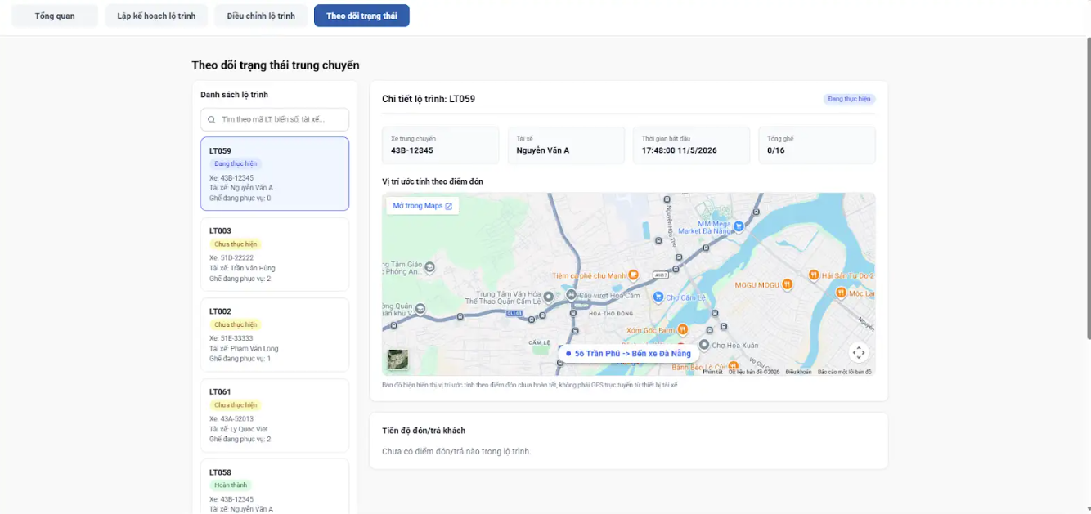

Module | ID | Kịch bản thử nghiệm | Quy trình | Kết quả mong đợi | Kết quả thực tế | Minh chứng | Trạng thái
UC05.3. Theo dõi trạng thái trung chuyển
Theo dõi trạng thái trung chuyển | TC_UC05.3_01 | Truy cập chức năng | 1. Đăng nhập hệ thống thành công với tài khoản nhân viên điều phối 2. Chọn “Theo dõi trạng thái trung chuyển” | Hiển thị danh sách lộ trình | Hiển thị danh sách lộ trình | TC_UC05.3_01.png | Pass
Theo dõi trạng thái trung chuyển | TC_UC05.3_02 | Xem chi tiết lộ trình | 1. Đăng nhập hệ thống thành công với tài khoản nhân viên điều phối 2. Chọn chức năng theo dõi trạng thái 3. Chọn lộ trình 4. Quan sát thông tin | Hiển thị: trạng thái, vị trí xe, thời gian cập nhật | Hiển thị: trạng thái, vị trí xe, thời gian cập nhật | TC_UC05.3_02.png | Pass
Theo dõi trạng thái trung chuyển | TC_UC05.3_03 | Theo dõi lộ trình “Chưa thực hiện” | 1. Đăng nhập hệ thống thành công với tài khoản nhân viên điều phối 2. Chọn chức năng theo dõi trạng thái 3. Chọn lộ trình “Chưa thực hiện” | Hiển thị trạng thái “Chưa thực hiện”, chưa có vị trí đón trả khách hoặc có vị trí đón khách mà ở trạng thái đang chờ | Hiển thị trạng thái “Chưa thực hiện”, chưa có vị trí hoặc vị trí mặc định | TC_UC05.3_03.png | Pass
Theo dõi trạng thái trung chuyển | TC_UC05.3_04 | Theo dõi lộ trình “Đang thực hiện” | 1. Đăng nhập hệ thống thành công với tài khoản nhân viên điều phối 2. Chọn chức năng theo dõi trạng thái 3. Chọn lộ trình “Đang thực hiện” | Hiển thị vị trí hiện tại của xe (GPS) | Phần này pass nhưng chưa thực hiện được, muốn thực hiện cho 300$ | TC_UC05.3_04.png | Chưa xác định
Theo dõi trạng thái trung chuyển | TC_UC05.3_05 | Theo dõi lộ trình “Hoàn thành” | 1. Đăng nhập hệ thống thành công với nhân viên điều phối 2. Chọn chức năng theo dõi trạng thái 3. Chọn lộ trình “Hoàn thành” | Hiển thị trạng thái và vị trí cuối cùng | Hiển thị trạng thái và vị trí cuối cùng | TC_UC05.3_05.png | Pass
Theo dõi trạng thái trung chuyển | TC_UC05.3_06 | GPS cập nhật liên tục | 1. Đăng nhập hệ thống thành công với tài khoản nhân viên điều phối 2. Chọn chức năng theo dõi trạng thái 3. Chọn lộ trình đang thực hiện 4. Quan sát | Vị trí xe được cập nhật theo thời gian thực | Chưa thực hiện được |  | Chưa xác định
Theo dõi trạng thái trung chuyển | TC_UC05.3_07 | Tìm kiếm lộ trình theo mã lộ trình | 1. Đăng nhập hệ thống thành công với tài khoản nhân viên điều phối 2. Chọn chức năng “Theo dõi trạng thái trung chuyển” 3. Tại ô tìm kiếm, nhập mã lộ trình 4. Quan sát danh sách lộ trình | Hệ thống hiển thị đúng lộ trình có mã tương ứng với từ khóa tìm kiếm | Hệ thống hiển thị đúng lộ trình có mã tương ứng với từ khóa tìm kiếm | TC_UC05.3_07.png | Pass
Theo dõi trạng thái trung chuyển | TC_UC05.3_08 | Tìm kiếm lộ trình theo biển số xe | 1. Đăng nhập hệ thống thành công với tài khoản nhân viên điều phối 2. Chọn chức năng “Theo dõi trạng thái trung chuyển” 3. Nhập biển số xe vào ô tìm kiếm 4. Quan sát danh sách lộ trình | Hệ thống hiển thị các lộ trình có biển số xe trùng hoặc chứa từ khóa tìm kiếm | Hệ thống hiển thị các lộ trình có biển số xe trùng hoặc chứa từ khóa tìm kiếm | TC_UC05.3_08.png | Pass
Theo dõi trạng thái trung chuyển | TC_UC05.3_09 | Tìm kiếm lộ trình theo tên tài xế | 1. Đăng nhập hệ thống thành công với tài khoản nhân viên điều phối 2. Chọn chức năng “Theo dõi trạng thái trung chuyển” 3. Nhập tên tài xế vào ô tìm kiếm 4. Quan sát danh sách lộ trình | Hệ thống hiển thị các lộ trình được phân công cho tài xế có tên tương ứng | Hệ thống hiển thị các lộ trình được phân công cho tài xế có tên tương ứng | TC_UC05.3_09.png | Pass
Theo dõi trạng thái trung chuyển | TC_UC05.3_10 | Tìm kiếm với từ khóa không tồn tại | 1. Đăng nhập hệ thống thành công với tài khoản nhân viên điều phối 2. Chọn chức năng “Theo dõi trạng thái trung chuyển” 3. Nhập từ khóa không tồn tại trong danh sách lộ trình | Hệ thống không hiển thị lộ trình hoặc hiển thị thông báo “Không tìm thấy kết quả” | Hệ thống không hiển thị lộ trình hoặc hiển thị thông báo “Không tìm thấy kết quả” | TC_UC05.3_10.png | Pass
Theo dõi trạng thái trung chuyển | TC_UC05.3_11 | Xóa từ khóa sau khi tìm kiếm | 1. Đăng nhập hệ thống thành công với tài khoản nhân viên điều phối 2. Chọn chức năng “Theo dõi trạng thái trung chuyển” 3. Nhập từ khóa tìm kiếm hợp lệ 4. Sau khi hệ thống hiển thị kết quả, xóa toàn bộ nội dung trong ô tìm kiếm | Hệ thống hiển thị lại toàn bộ danh sách lộ trình ban đầu | Hệ thống hiển thị lại toàn bộ danh sách lộ trình ban đầu | TC_UC05.3_11.png | Pass

Quản lý báo cáo
Tên dự án | Xây dựng Hệ thống quản lý và điều phối lộ trình xe trung chuyển
Module Code | Xem báo cáo trung chuyển
Hoàn thành | Lỗi | Chưa kiểm tra | Tổng số trường hợp thử nghiệm
6 | 1 | 0 | 7
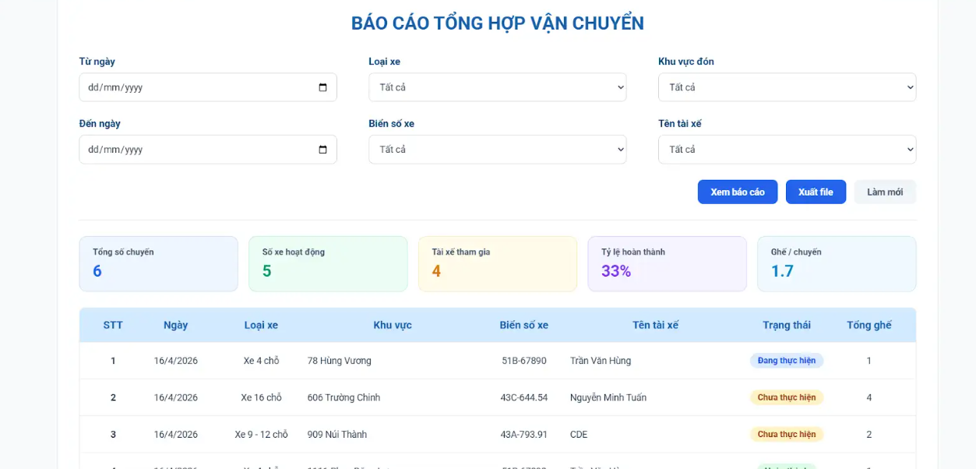

Module | ID | Kịch bản thử nghiệm | Quy trình | Kết quả mong đợi | Kết quả thực tế | Minh chứng | Trạng thái
UC06. Xem báo cáo trung chuyển
Xem báo cáo trung chuyển | TC_UC06_01 | Xem báo cáo mặc định | 1.Nhân viên điều phối đã đăng nhập vào hệ thống 2.Truy cập màn hình "Báo cáo" | Hiển thị dữ liệu | Thành công. Hiển thị đầy đủ dữ liệu báo cáo. | TC11-01.png | Pass
Xem báo cáo trung chuyển | TC_UC06_02 | Lọc theo ngày | 1.Nhân viên điều phối đã đăng nhập và đang ở màn hình "Báo cáo" 2. Chọn Từ ngày 3. Chọn Đến ngày 4. Click "Xem báo cáo" | Hiển thị đúng dữ liệu | Thành công. Khi chọn xong xem được đúng thông tin. | TC11-02.png | Pass
Xem báo cáo trung chuyển | TC_UC06_03 | Lọc theo biển số | 1. Truy cập màn hình "Báo cáo" 2. Nhập biển số xe (vd: 43A-12345) 3. Click "Xem báo cáo" | Hiển thị đúng xe | Thành công. Hiển thị đầy đủ dữ liệu. | TC11-03.png | Pass
Xem báo cáo trung chuyển | TC_UC06_04 | Không có dữ liệu | 1. Truy cập màn hình "Báo cáo" 2. Nhập điều kiện lọc không tồn tại 3. Click "Xem báo cáo" | Hiển thị "Không có dữ liệu" | Chưa cập nhật dữ liệu |  | Fail
Xem báo cáo trung chuyển | TC_UC06_05 | Xuất file | 1.Truy cập màn hình "Báo cáo" 2.Click nút "Xuất file" | Tải file thành công | Xuất file báo cáo thành công | TC11-05.png | Pass
Xem báo cáo trung chuyển | TC_UC06_06 | Làm mới | 1.Truy cập màn hình "Báo cáo" 2.Nhập các điều kiện lọc 3.Click "Làm mới" | Reset filter | Thành công | TC11-06.png | Pass
Xem báo cáo trung chuyển | TC_UC06_07 | Không đủ quyền | 1. Đăng nhập bằng tài khoản tài xế 2. Truy cập màn hình "Báo cáo" | Không cho xem báo cáo | Thành công. Không có để xem |  | Pass

Quản lý lộ trình trung chuyển
Tên dự án | Xây dựng Hệ thống quản lý và điều phối lộ trình xe trung chuyển
Module Code | Xem lộ trình trung chuyển
Hoàn thành | Lỗi | Chưa kiểm tra | Tổng số trường hợp thử nghiệm
5 | 1 | 0 | 6
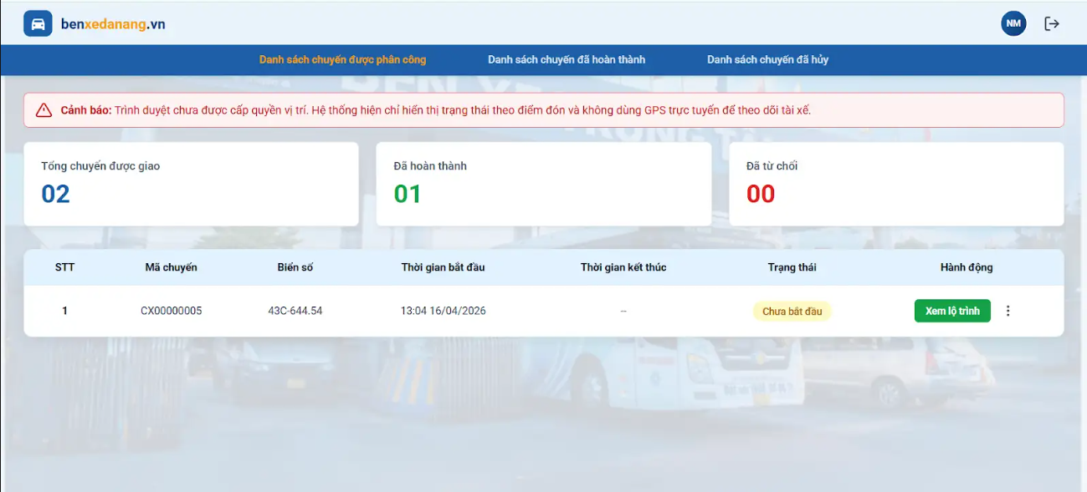

Module | ID | Kịch bản thử nghiệm | Quy trình | Kết quả mong đợi | Kết quả thực tế | Minh chứng | Trạng thái
UC07.1. Xem lộ trình trung chuyển
Xem lộ trình trung chuyển | TC_UC07.1_01 | Mở chức năng xem lộ trình trung chuyển | 1. Đăng nhập hệ thống với tài khoản tài xế ( tên đăng nhập: taixe1, pass: 123456) 2. Chọn chức năng "Danh sách các chuyến được phân công " | Hệ thống hiển thị danh sách các chuyến trung chuyển được phân công | Thành công. Hệ thống hiển thị danh sách cá chuyến được phân công. | TC_UC07.1_01.png | Pass
Xem lộ trình trung chuyển | TC_UC07.1_02 | Xem chi tiết lộ trình trung chuyển | 1. Đăng nhập hệ thống với tài khoản tài xế ( tên đăng nhập: taixe1, pass: 123456) 2. Chọn "Xem danh sách các chuyến được phân công" 3. Chọn một chuyến trung chuyển, bấm " Xem lộ trình" | Hiển thị bản đồ lộ trình và thông tin chuyến: Mã chuyến, biển số xe, thời gian, tên khách hàng, trạng thái.... | Thành công. Hiển thị đầy đủ các thông tin | TC_UC07.1_02.png | Pass
Xem lộ trình trung chuyển | TC_UC07.1_03 | Hiển thị các điểm đón trả | 1. Đăng nhập hệ thống với tài khoản tài xế ( tên đăng nhập: taixe1, pass: 123456) 2. Chọn "Xem danh sách các chuyến được phân công" 3. Chọn một chuyến, bấm "Xem lộ trình" | Các điểm đón/trả hiển thị trên bản đồ theo đúng thứ tự lộ trình | Thành công. Xem được điểm đón/ trả trên bản đồ. | TC_UC07.1_03.png | Pass
Xem lộ trình trung chuyển | TC_UC07.1_04 | Cập nhật trạng thái điểm đón trả | 1. Đăng nhập hệ thống với tài khoản tài xế ( tên đăng nhập: taixe1, pass: 123456) 2. Chọn "Xem danh sách các chuyến được phân công" 3. Chọn "Xem lộ trình" 4. Chọn chuyến đang thực hiện 5. Theo dõi trạng thái | Trạng thái điểm đón/trả được cập nhật: Đã đến / Đã đón / Đã trả khách/ Hủy chuyến. | Thành công. Theo dõi được các trạng thái chuyến đang thực hiện. | TC_UC07.1_04.png | Pass
Xem lộ trình trung chuyển | TC_UC07.1_05 | Không cho phép chỉnh sửa lộ trình | 1. Đăng nhập hệ thống với tài khoản tài xế ( tên đăng nhập: taixe1, pass: 123456) 2. Chọn "Xem danh sách các chuyến được phân công" 3. Chọn "Xem lộ trình" 4. Chọn một chuyến 5. Thử chỉnh sửa lộ trình | Không cho phép chỉnh sửa, chức năng bị khóa hoặc không hiển thị | Thành công. không cho chỉnh sửa thông tin. | TC_UC07.1_05.png | Pass
Xem lộ trình trung chuyển | TC_UC07.1_06 | Chuyến có nhiều lộ trình khả thi | 1. Đăng nhập hệ thống với tài khoản tài xế ( tên đăng nhập: taixe1, pass: 123456) 2. Chọn "Xem danh sách các chuyến được phân công" 3. Chọn "Xem lộ trình" 4. Chọn chuyến có nhiều lộ trình | Hiển thị lộ trình tối ưu (ngắn nhất/hợp lý nhất), có thể hiển thị phương án khác | Không xem được chuyến có nhiều lộ trình |  | Fail

Tên dự án | Xây dựng Hệ thống quản lý và điều phối lộ trình xe trung chuyển
Module Code | Xem danh sách khách hàng đón trả
Hoàn thành | Lỗi | Chưa kiểm tra | Tổng số trường hợp thử nghiệm
7 | 0 | 3 | 10
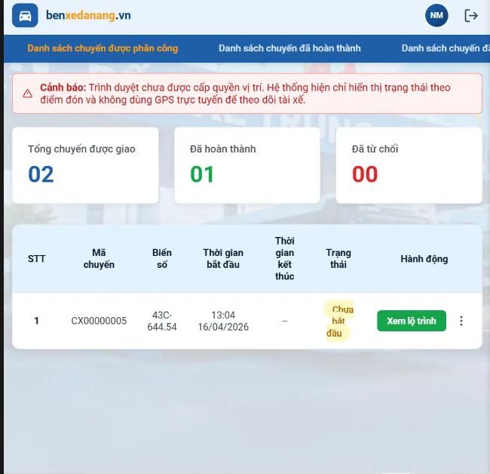

Module | ID | Kịch bản thử nghiệm | Quy trình | Kết quả mong đợi | Kết quả thực tế | Minh chứng | Trạng thái
UC07.2. Xem danh sách khách hàng đón trả
Xem danh sách khách hàng đón trả | TC_UC07.2_01 | Xem danh sách khách hàng đón/trả | 1. Đăng nhập hệ thống với tài khoản tài xế | Hệ thống hiển thị tổng chuyến được giao/ đã hoàn thành/ đã từ chối. | Thành công | TC25-01.png | Pass
Xem danh sách khách hàng đón trả | TC_UC07.2_02 | Hiển thị đầy đủ thông tin khách hàng | 1. Đăng nhập hệ thống 2. Chọn chuyến trung chuyển | Hiển thị đầy đủ thông tin: Thứ tự, điểm đón, điểm trả, tên KH, SĐT, số ghế, thời gian đón, trạng thái- Nút "Bắt đầu chuyến" có màu xanh và Enable. | Thành công | TC25-02.png | Pass
Xem danh sách khách hàng đón trả | TC_UC07.2_03 | Hiển thị đúng thứ tự khách hàng | 1. Đăng nhập hệ thống 2. Chọn chuyến trung chuyển | Danh sách khách hàng được sắp xếp đúng theo thứ tự lộ trình | Thành công | TC25-03.png | Pass
Xem danh sách khách hàng đón trả | TC_UC07.2_04 | Đồng bộ với bản đồ lộ trình | 1. Đăng nhập hệ thống 2. Chọn chuyến trung chuyển 3. Quan sát danh sách và bản đồ | Danh sách khách hàng đồng bộ với các điểm trên bản đồ | Thành công | TC25-04.png | Pass
Xem danh sách khách hàng đón trả | TC_UC07.2_05 | Highlight khách hàng khi chọn trên bản đồ | 1. Đăng nhập hệ thống 2. Chọn chuyến trung chuyển 3. Click vào một điểm đón/trả trên bản đồ | Khách hàng tương ứng trong danh sách được làm nổi bật | Chức năng chưa được thiết lập |  | Chưa xác định
Xem danh sách khách hàng đón trả | TC_UC07.2_06 | Không có chuyến được phân công | 1. Đăng nhập hệ thống 2. Không có chuyến được gán 3. Truy cập chức năng | Hiển thị thông báo: "Chưa có chuyến nào được phân công" | Thành công |  | Pass
Xem danh sách khách hàng đón trả | TC_UC07.2_07 | Cập nhật danh sách khi có thay đổi | 1. Đăng nhập hệ thống 2. Đang xem danh sách khách hàng 3. Nhân viên điều phối thêm/sửa/xóa khách hàng | Danh sách tự động cập nhật theo thay đổi mới | Chức năng chưa được thiết lập |  | Chưa xác định
Xem danh sách khách hàng đón trả | TC_UC07.2_08 | Lỗi tải danh sách khách hàng | 1. Đăng nhập hệ thống 2. Chọn chuyến trung chuyển 3. Giả lập lỗi hệ thống | Hiển thị thông báo: "Không thể tải danh sách khách hàng, vui lòng thử lại sau" | Chức năng chưa được thiết lập |  | Chưa xác định
Xem danh sách khách hàng đón trả | TC_UC07.2_09 | Không cho phép chỉnh sửa khách hàng | 1. Đăng nhập hệ thống 2. Chọn chuyến trung chuyển 3. Thử chỉnh sửa thông tin khách hàng | Không cho phép chỉnh sửa, không có chức năng edit | Thành công | TC25-09.png | Pass
Xem danh sách khách hàng đón trả | TC_UC07.2_10 | Kiểm tra cập nhật trạng thái khách hàng | 1. Đăng nhập hệ thống 2. Chọn chuyến trung chuyển 3. Theo dõi trạng thái khách hàng | Trạng thái khách hàng hiển thị đúng (theo tiến trình chuyến đi) | Thành công | TC25-10.png | Pass

Tên dự án | Xây dựng Hệ thống quản lý và điều phối lộ trình xe trung chuyển
Module Code | Cập nhật trạng thái trung chuyển
Hoàn thành | Lỗi | Chưa kiểm tra | Tổng số trường hợp thử nghiệm
8 | 4 | 0 | 12
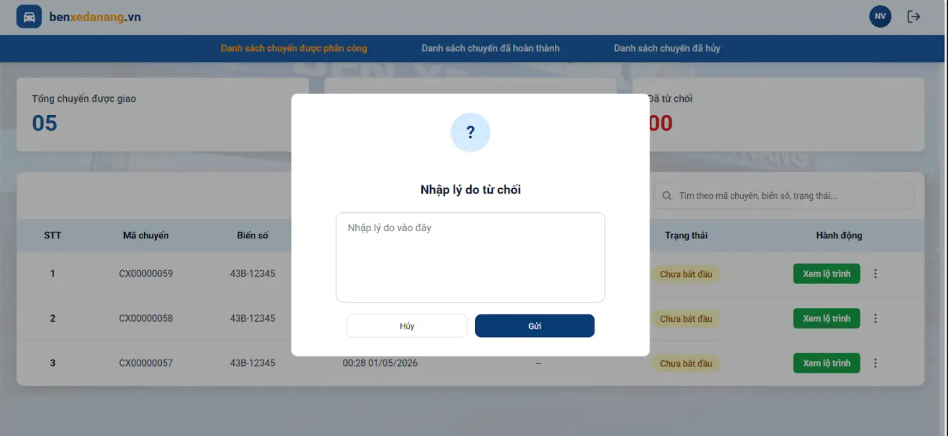

Module | ID | Kịch bản thử nghiệm | Quy trình | Kết quả mong đợi | Kết quả thực tế | Minh chứng | Trạng thái
UC07.3. Cập nhật trạng thái trung chuyển
Cập nhật trạng thái trung chuyển | TC_UC07.3_01 | Mở form nhập lý do từ chối chuyến | 1. Đăng nhập hệ thống với tài khoản tài xế 2. Ở màn hình "Danh sách chuyến được phân công", nhấn vào nút 3 chấm (More) của 1 chuyến xe. 3. Chọn chức năng "Từ chối chuyến". | Hệ thống hiển thị Popup "Nhập lý do từ chối" với ô nhập liệu có placeholder "Nhập lý do vào đây", cùng 2 nút Hủy và Gửi | Popup hiển thị đúng text và UI thiết kế. | TC_UC07.3_01.png | Pass
Cập nhật trạng thái trung chuyển | TC_UC07.3_02 | Hủy thao tác từ chối chuyến | 1. Đăng nhập hệ thống với tài khoản tài xế 2. Ở màn hình "Danh sách chuyến được phân công", nhấn vào nút 3 chấm (More) của 1 chuyến xe. 3. Chọn "Từ chối chuyến". 4. Tại Popup Từ chối, nhập lý do (VD: "Xe đang bảo dưỡng"). 5. Nhấn nút "Hủy". | Popup đóng lại, không lưu dữ liệu. Trạng thái chuyến xe giữ nguyên (vẫn nằm trong danh sách phân công) | Popup đã đóng, chuyến xe vẫn tồn tại trong tab "Danh sách chuyến được phân công". | TC_UC07.3_02.png | Pass
Cập nhật trạng thái trung chuyển | TC_UC07.3_03 | Từ chối chuyến thành công | 1. Đăng nhập hệ thống với tài khoản tài xế 2. Ở màn hình "Danh sách chuyến được phân công", nhấn vào nút 3 chấm (More) của 1 chuyến xe. 3. Chọn chức năng "Từ chối chuyến". 4. Mở Popup Từ chối, nhập lý do hợp lệ. 5. Nhấn nút "Gửi" 6. Chuyển sang Tab "Danh sách chuyến đã hủy". | Hệ thống gửi lý do từ chối, cập nhật trạng thái. Chuyến xe được chuyển sang danh sách đã hủy với trạng thái hiển thị mặc định là "Đã từ chối" và nút "Đã từ chối" ở trạng thái disable | Không hủy được mà hiện lỗi là không tìm thấy lộ trình | TC_UC07.3_03.png | Fail
Cập nhật trạng thái trung chuyển | TC_UC07.3_04 | Kiểm tra chặn thao tác khi chưa bắt đầu chuyến. | 1. Đăng nhập hệ thống với tài khoản tài xế 2. Chọn chuyến "Chưa bắt đầu". 3. Kiểm tra trạng thái các nút và dropdown khách hàng. | Các dropdown trạng thái khách, nút "Báo cáo sự cố" và "Danh sách khách hàng" phải ở trạng thái disabled | nút "Báo cáo sự cố" và "Danh sách khách hàng" vẫn ở trạng thái enabled | TC_UC07.3_04.pngk | Fail
Cập nhật trạng thái trung chuyển | TC_UC07.3_05 | Bắt đầu chuyến xe. | 1. Đăng nhập hệ thống với tài khoản tài xế 2. Chọn chuyến trung chuyển 3. Click nút "Bắt đầu chuyến". | Trạng thái chuyến đổi thành “Đang thực hiện”. Nút "Báo cáo sự cố" và dropdown được enabled | UI hiển thị trạng thái "Đang thực hiện". Các phần tử đã chuyển sang trạng thái enabled và có thể tương tác. | TC_UC07.3_05.png | Pass
Cập nhật trạng thái trung chuyển | TC_UC07.3_06 | Cập nhật trạng thái đón/trả thành công. | 1. Đăng nhập hệ thống với tài khoản tài xế 2. Bắt đầu chuyến 3. Chọn 1 khách đang chờ. 4. Đổi lần lượt: Đã đến -> Đã đón -> Đã trả. | Badge UI trạng thái cập nhật đúng. Điểm đón/trả trên bản đồ được đánh dấu hoàn thành | Trạng thái đã đến, đã đón đúng còn đã trả fail Lỗi chỗ dropdown: trạng thái là đã trả, nhưng phần hiện trạng thái là đã trả khách, nên là bị báo lỗi là lỗi cập nhật trạng thái khách, nhưng reload lại chuyến thì cập nhật đúng trạng thái | TC_UC07.3_06.png | Fail
Cập nhật trạng thái trung chuyển | TC_UC07.3_07 | Cập nhật trạng thái Khách hủy. | 1. Đăng nhập hệ thống với tài khoản tài xế 2. Bắt đầu chuyến 3. Chọn khách hàng 4. Chọn trạng thái khách thành "Khách hủy" | UI trạng thái đổi thành "Khách hủy". Hệ thống ẩn/bỏ qua điểm đón tương ứng trên bản đồ | Lỗi chỗ dropdown: trạng thái là hủy chuyến, nhưng phần hiện trạng thái là khách hủy, nên là bị báo lỗi là lỗi cập nhật trạng thái khách, nhưng reload lại chuyến thì cập nhật đúng trạng thái | TC_UC07.3_07.png | Fail
Cập nhật trạng thái trung chuyển | TC_UC07.3_08 | Chặn hoàn thành khi chưa xử lý hết khách. | 1. Đăng nhập hệ thống với tài khoản tài xế 2. Bắt đầu chuyến 3. Để 1 khách "Đang chờ". 4. Kiểm tra nút "Hoàn thành chuyến". | Nút "Hoàn thành chuyến" bị disable hoặc hệ thống chặn lại | Nút "Hoàn thành chuyến" ở trạng thái disabled, không thể thực hiện thao tác click. | TC_UC07.3_08.png | Pass
Cập nhật trạng thái trung chuyển | TC_UC07.3_09 | Hủy thao tác báo cáo sự cố. | 1. Đăng nhập hệ thống với tài khoản tài xế 2. Bắt đầu chuyến 3. Click "Báo cáo sự cố". 4. Click nút "Hủy" hoặc icon "X". | Popup báo cáo đóng lại. Trạng thái chuyến giữ nguyên "Đang thực hiện" | Popup đã được đóng. UI trạng thái trên header vẫn hiển thị "Đang thực hiện". | TC_UC07.3_09.png | Pass
Cập nhật trạng thái trung chuyển | TC_UC07.3_10 | Báo cáo sự cố thành công. | 1. Đăng nhập hệ thống với tài khoản tài xế 2. Bắt đầu chuyến 3.Click "Báo cáo sự cố". 4. Nhập "Xe hỏng lốp" vào textarea. 5. Click "Gửi". | Trạng thái chuyến cập nhật thành “Đang gặp sự cố” | Sau khi submit, trạng thái chuyến lập tức cập nhật thành text "Đang gặp sự cố". | TC_UC07.3_10.png | Pass
Cập nhật trạng thái trung chuyển | TC_UC07.3_11 | Hoàn thành chuyến xe. | 1. Đăng nhập hệ thống với tài khoản tài xế 2. Bắt đầu chuyến 3. Chuyển toàn bộ khách sang Đã trả/Khách hủy. 4. Click "Hoàn thành chuyến". | Hệ thống cập nhật trạng thái chuyến thành “Hoàn thành” | Trạng thái chuyến hiển thị "Hoàn thành". Hệ thống điều hướng về màn hình danh sách chuyến hoàn thành. | TC_UC07.3_11.png TC_UC07.3_11(2).png | Pass
Cập nhật trạng thái trung chuyển | TC_UC07.3_12 | Lỗi mạng khi cập nhật trạng thái (Giả lập). | 1. Giả lập chặn mạng (Offline network). 2. Đổi trạng thái khách. | Hiển thị Toast thông báo: “Cập nhật trạng thái không thành công, vui lòng thử lại” | Bắt được Toast message với text chính xác như Expected Result. |  | Pass

